Лист1
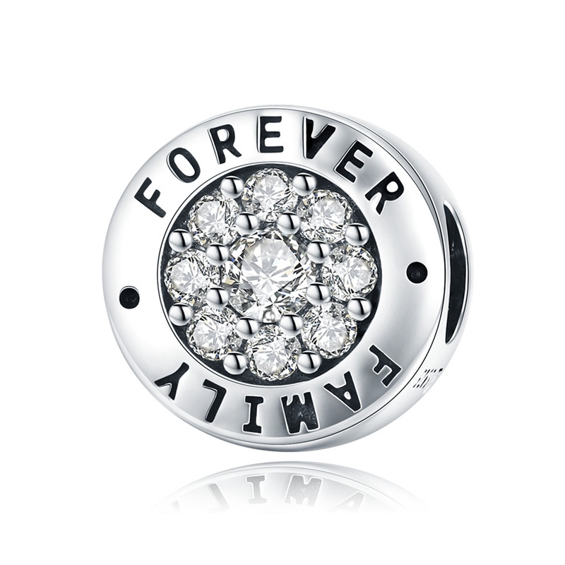 | SCC814 | 永远的家-925银配件 | 小草+S925 | 925银+氧化+锆石 | 3.18 | 高宽0.9*1.1cm | 35 | SCC银配件
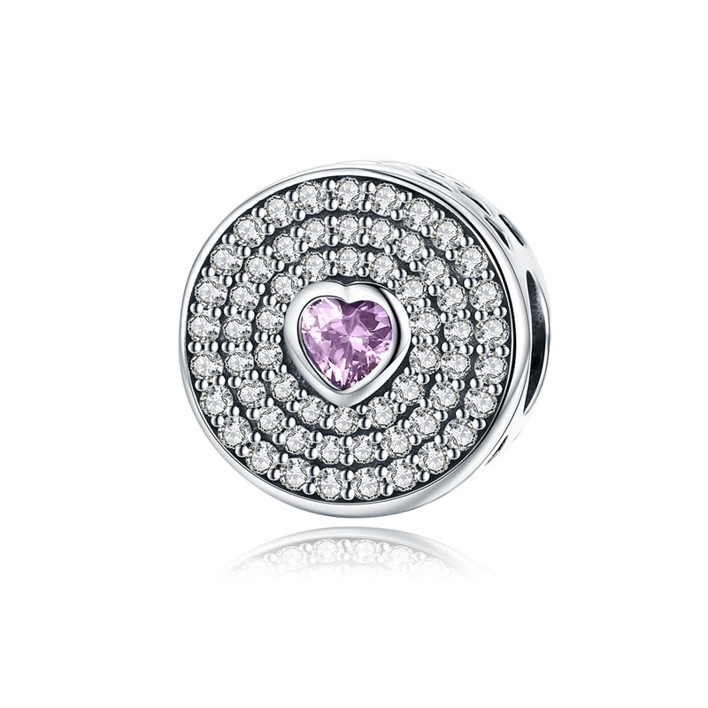 | SCC815 | 只有你-925银配件 | 小草+S925 | 925银+氧化+锆石 | 2.22 | 高宽0.9*1.1cm | 44 | SCC银配件
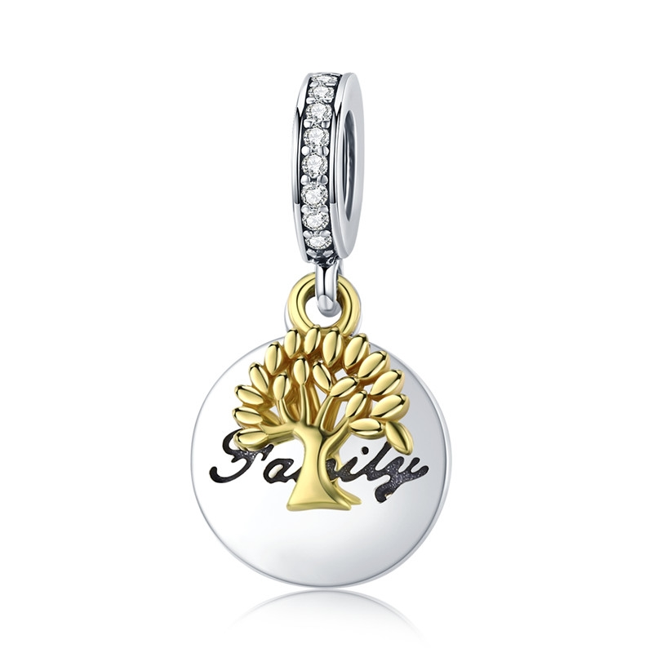 | SCC816 | 生命树-925银配件 | 小草+S925 | 925银+氧化+锆石+镀真金 | 1.96 | 高宽2.1*1.1cm | 30 | SCC银配件
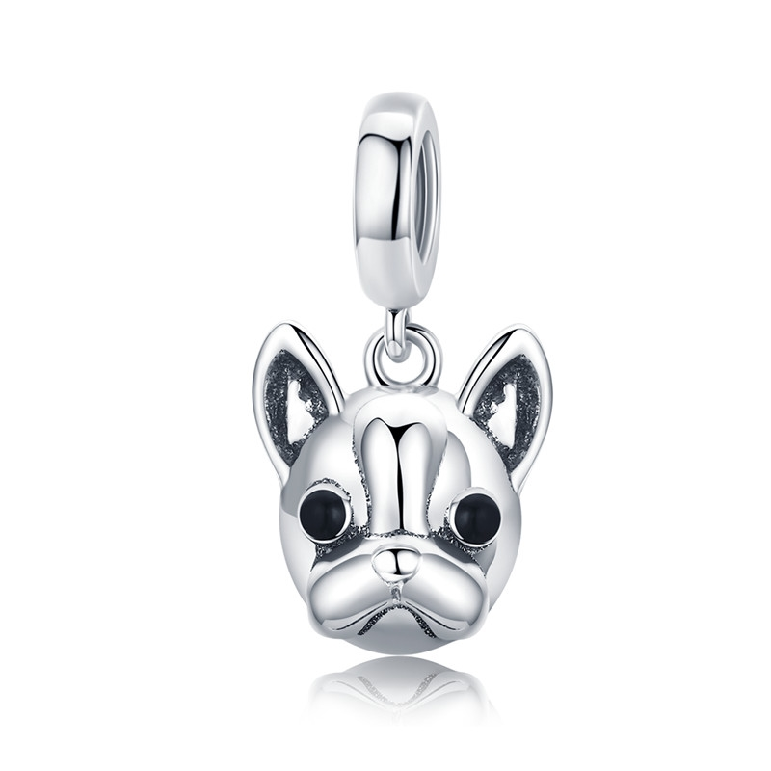 | SCC817 | 法国斗牛犬-925银配件 | 小草+S925 | 925银+氧化+滴油 | 3.4 | 高宽1.8*1cm | 34 | SCC银配件
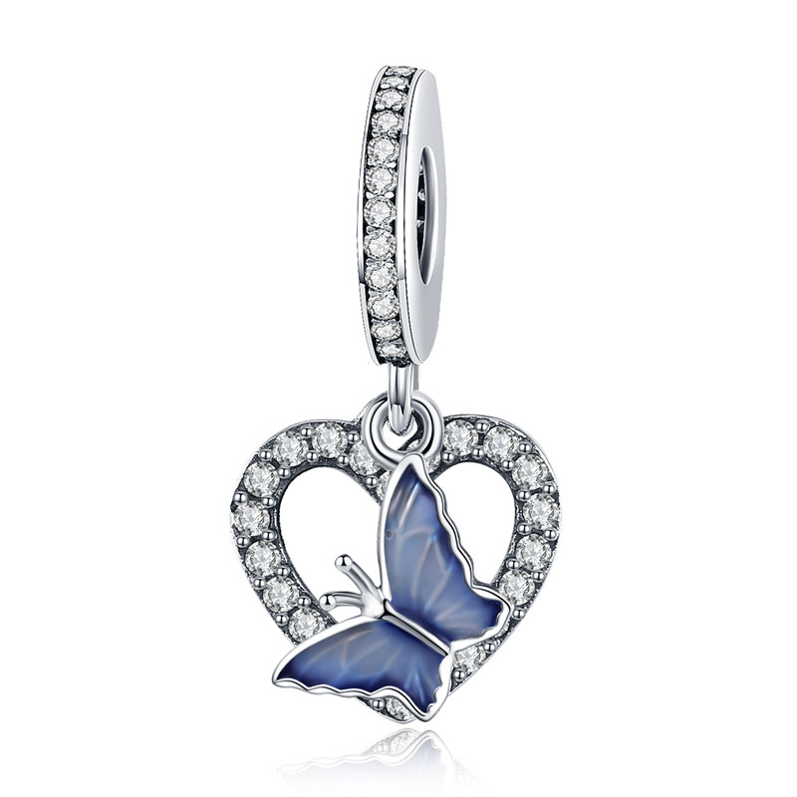 | SCC818 | 蝴蝶梦-925银配件 | 小草+S925 | 925银+氧化+滴油+锆石 | 1.79 | 高宽2.2*1.1cm | 37 | SCC银配件
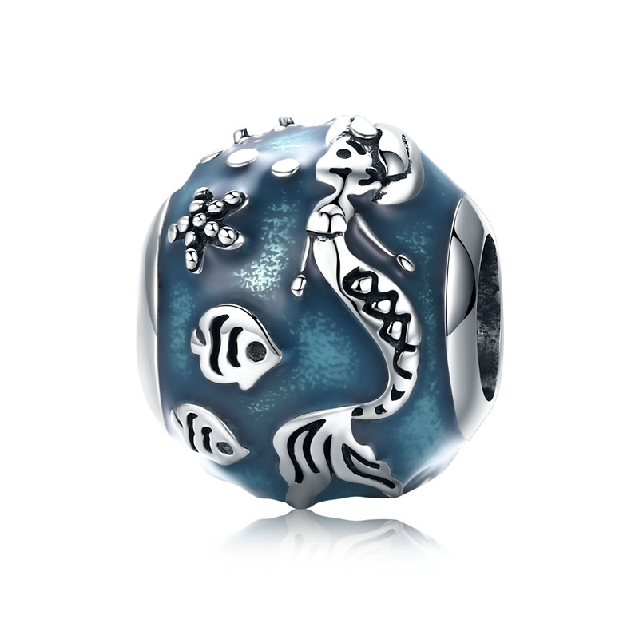 | SCC819 | 人鱼的思念-925银配件 | 小草+S925 | 925银+氧化+滴油 | 2.37 | 高宽1.1*1cm | 32 | SCC银配件
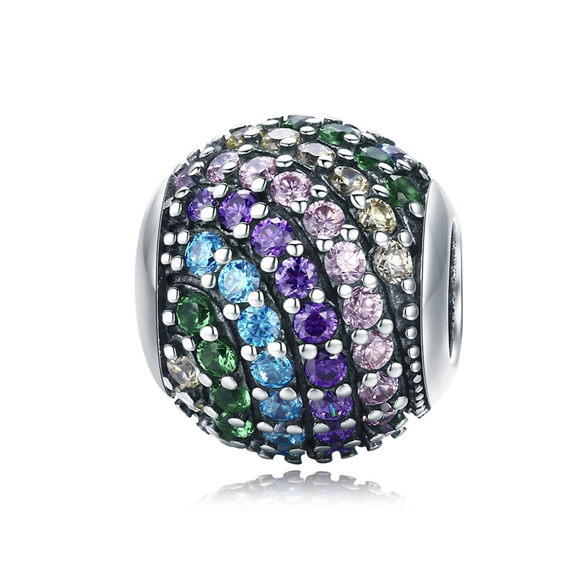 | SCC820 | 彩虹-925银配件 | 小草+S925 | 925银+氧化+锆石 | 2.66 | 高宽1.1*1cm | 47 | SCC银配件
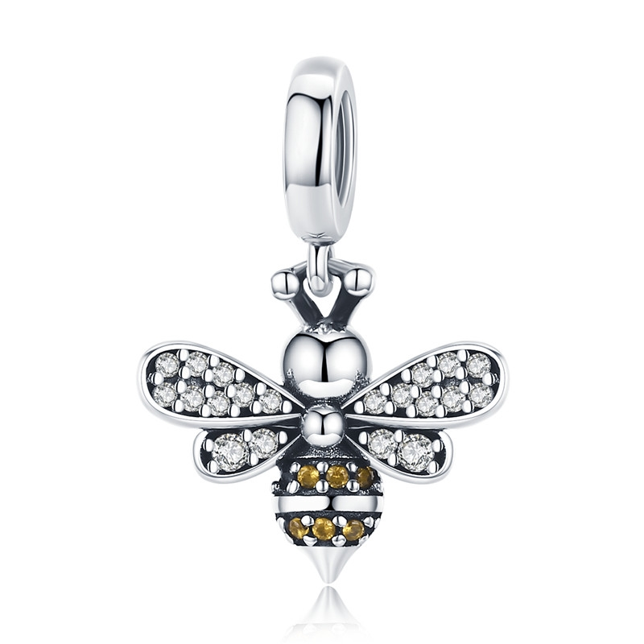 | SCC821 | 蜜蜂物语-925银配件 | 小草+S925 | 925银+氧化+锆石 | 1.3 | 高宽1.9*1.2cm | 24 | SCC银配件
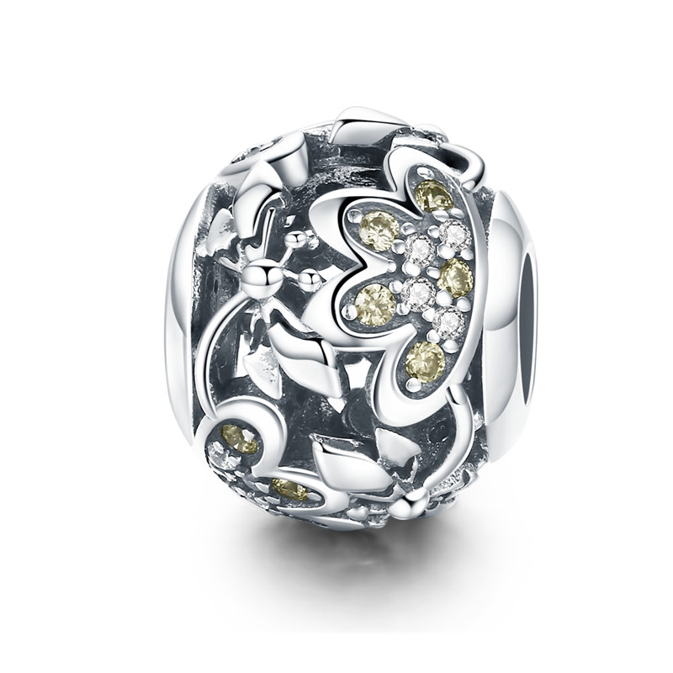 | SCC822 | 蜻蜓戏花-925银配件 | 小草+S925 | 925银+氧化+锆石 | 0.1 | 高宽1.2*1cm | 33 | SCC银配件
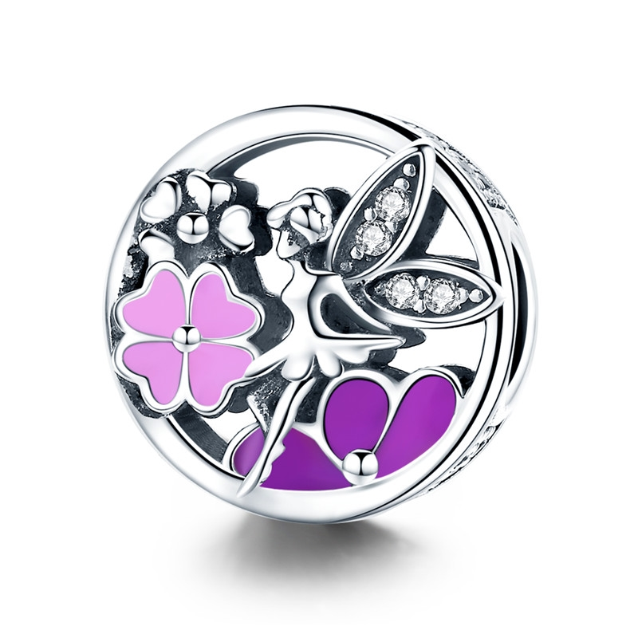 | SCC823 | 花之精灵-925银配件 | 小草+S925 | 925银+氧化+锆石+滴油 | 2.38 | 高宽1.2*1.2cm | 42 | SCC银配件
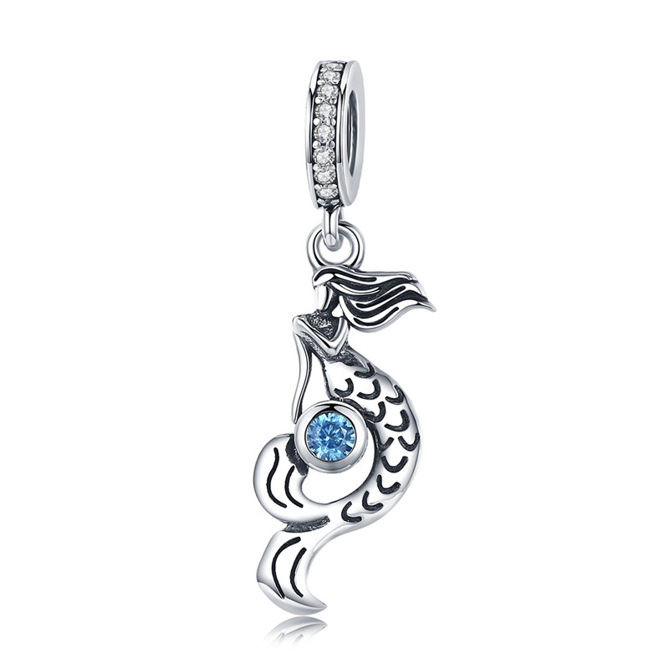 | SCC824 | 人鱼的思念-925银配件 | S925 | 925银+氧化+锆石 | 1.5 | 高宽2.9*0.8cm | 25 | SCC银配件
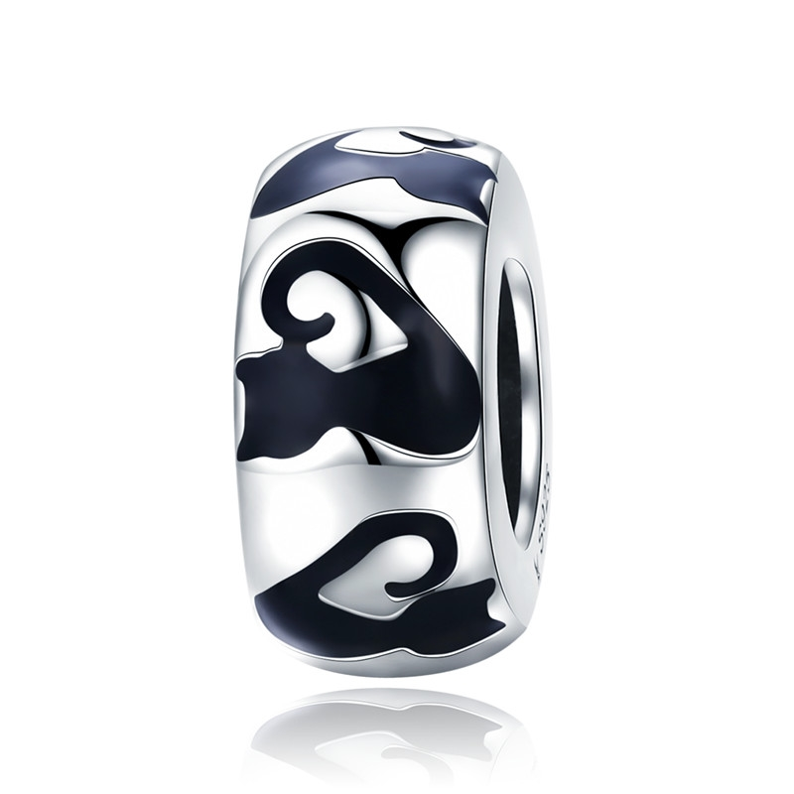 | SCC825 | 猫咪剪影-925银配件 | 小草+S925 | 925银+氧化+滴油 | 1.42 | 高宽1*0.5cm | 19 | SCC银配件
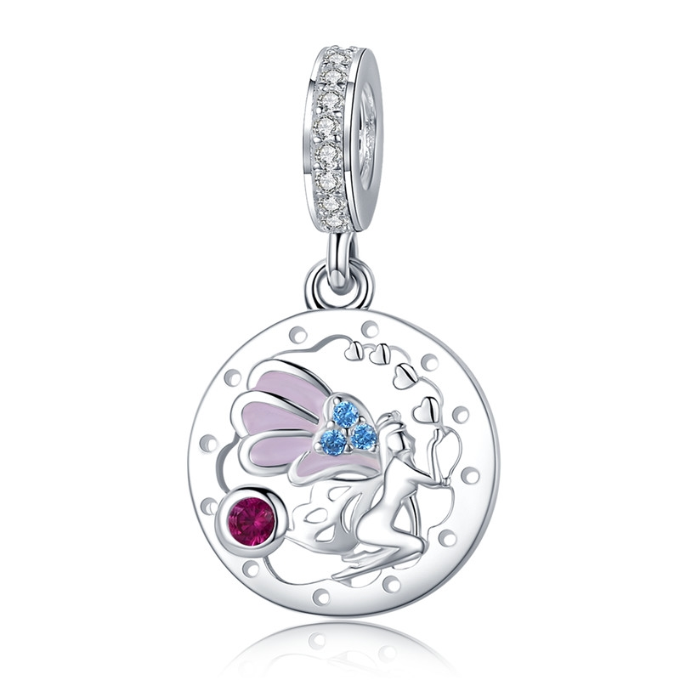 | SCC826 | 可爱仙子-925银配件 | 小草+S925 | 925银+镀白金+滴油+锆石 | 1.66 | 高宽2.3*1.3cm | 31 | SCC银配件
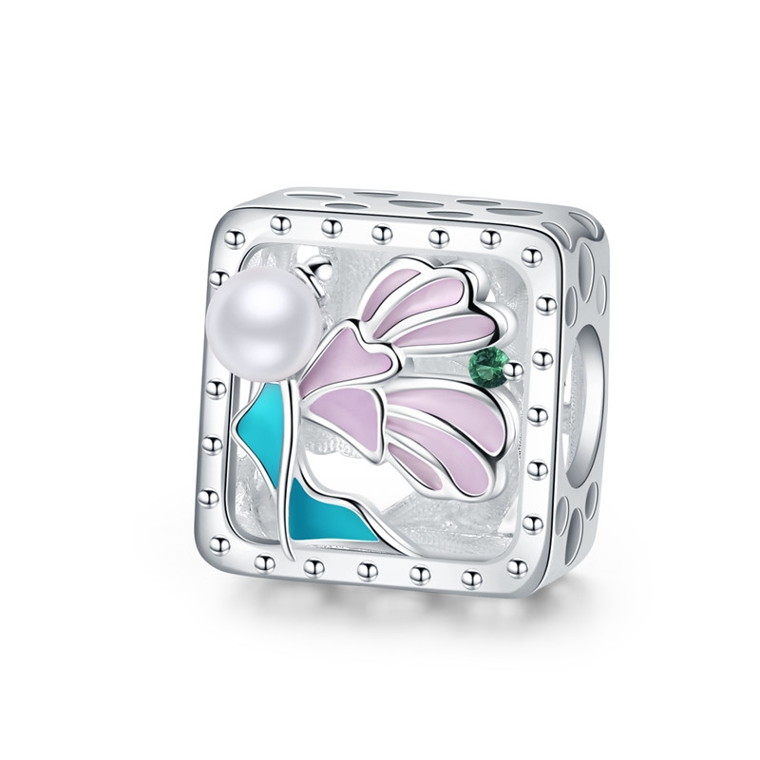 | SCC827 | 可爱仙子-925银配件 | 小草+S925 | 925银+镀白金+滴油+锆石+贝珠 | 2.85 | 高宽1.2*1.2cm | 40 | SCC银配件
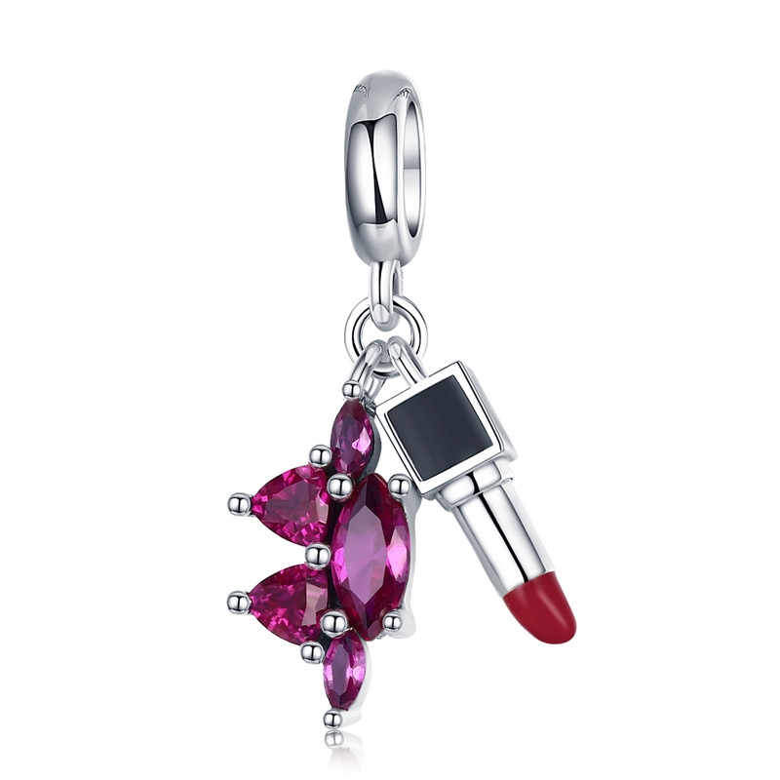 | SCC828 | 唇膏魅力-925银配件 | 小草+S925 | 925银+ 氧化+滴油+锆石 | 1.69 | 高宽2.3*0.7cm | 37 | SCC银配件
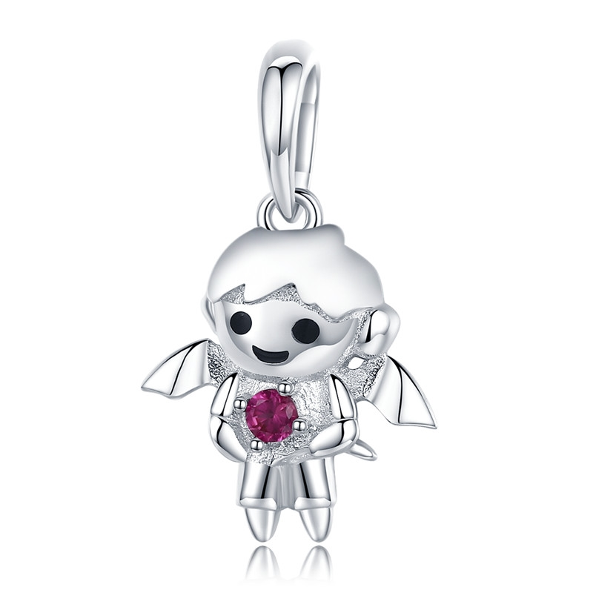 | SCC829 | 小男孩恶魔-925银配件 | 小草+S925 | 925银+镀白金+滴油+锆石 | 1.46 | 高宽2.1*1.3cm | 19 | SCC银配件
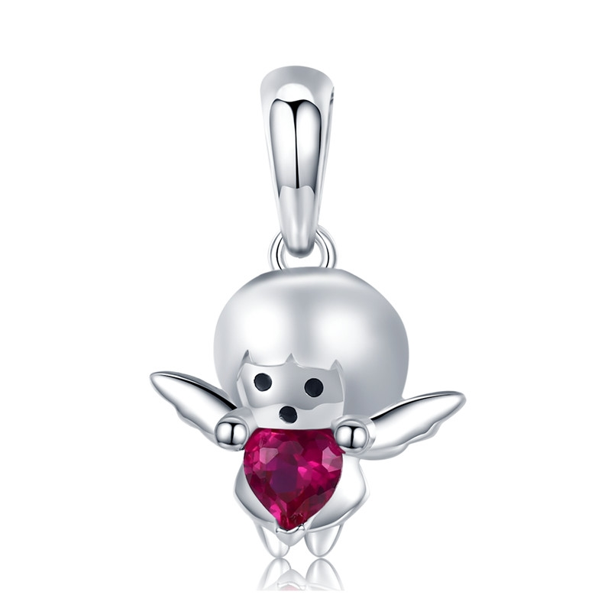 | SCC830 | 小女孩天使-925银配件 | 小草+S925 | 925银+镀白金+滴油+锆石 | 1.13 | 高宽2*1.3cm | 18 | SCC银配件
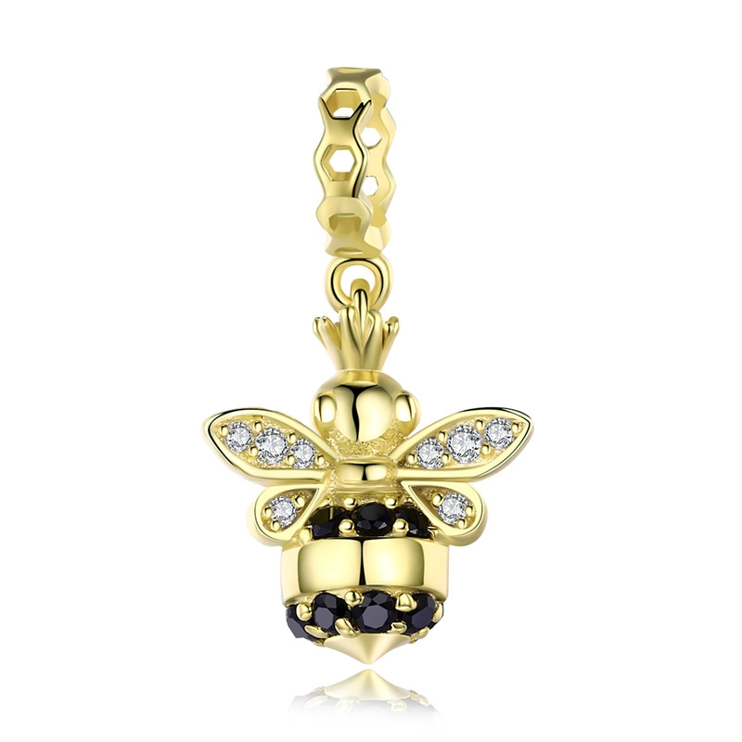 | SCC831 | 女王蜂-925银配件 | 小草+S925 | 925银+镀真金+锆石 | 1.66 | 高宽2*1cm | 26 | SCC银配件
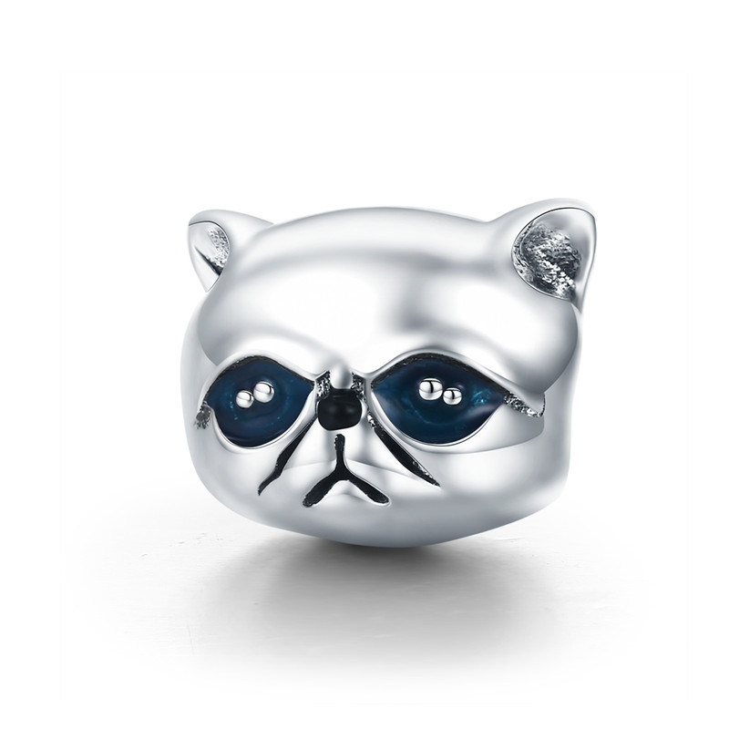 | SCC832 | 可爱加菲猫-925银配件 | 小草+S925 | 925银+ 氧化+滴油 | 2.59 | 高宽1*1.2cm | 30 | SCC银配件
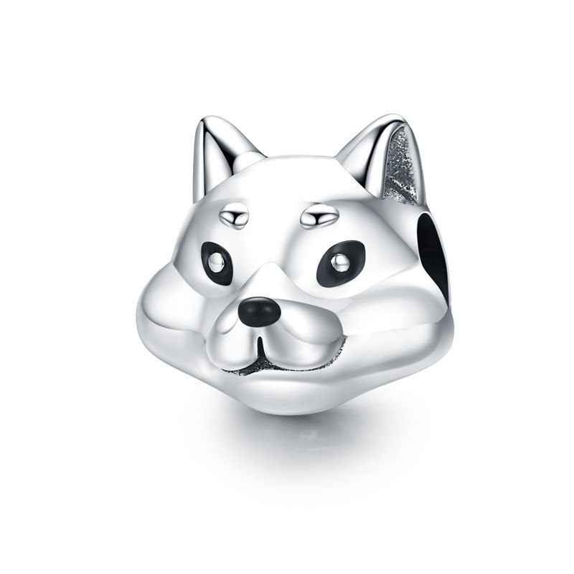 | SCC833 | 可爱柴犬-925银配件 | 小草+S925 | 925银+ 氧化+滴油 | 2.66 | 高宽1.1*1.2cm | 31 | SCC银配件
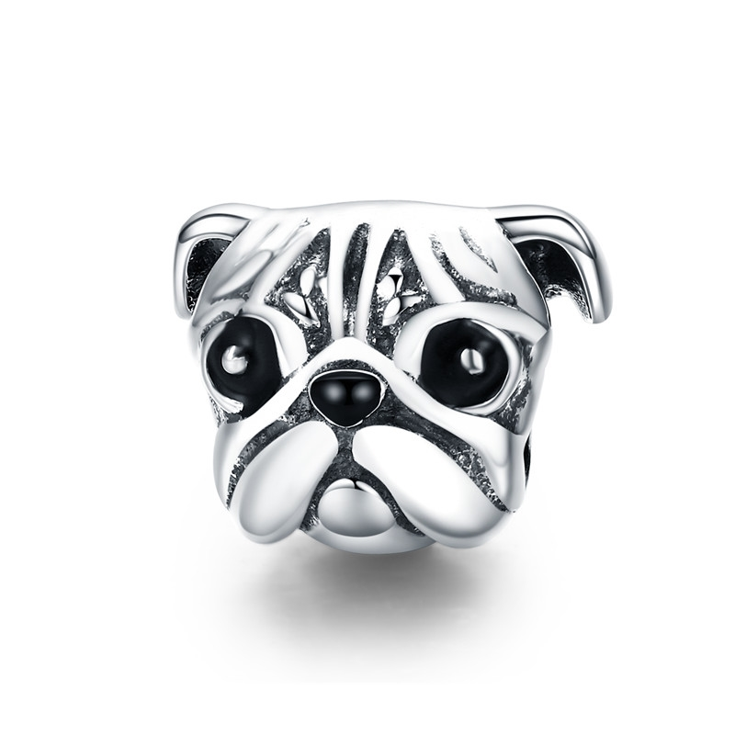 | SCC834 | 可爱巴哥-925银配件 | 小草+S925 | 925银+ 氧化+滴油 | 2.66 | 高宽1*1.3cm | 31 | SCC银配件
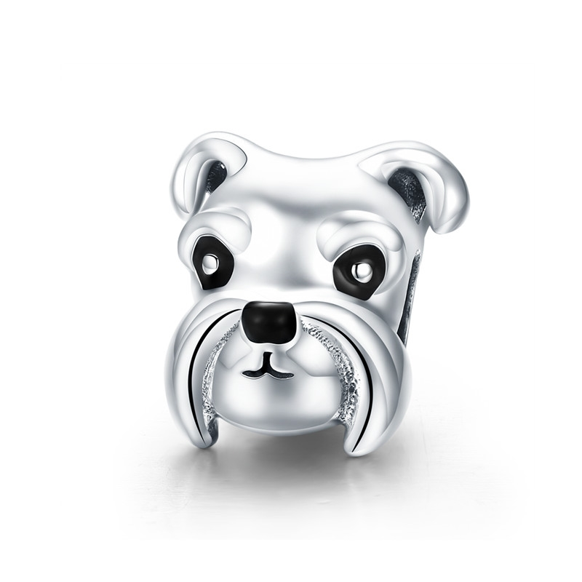 | SCC835 | 可爱雪纳瑞-925银配件 | 小草+S925 | 925银+ 氧化+滴油 | 2.8 | 高宽1.1*1.2cm | 34 | SCC银配件
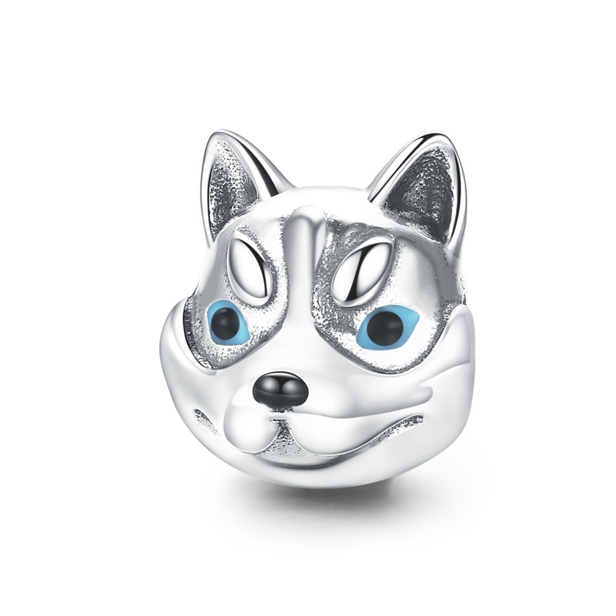 | SCC836 | 可爱哈士奇-925银配件 | 小草+S925 | 925银+ 氧化+滴油 | 2.71 | 高宽1.2*1cm | 32 | SCC银配件
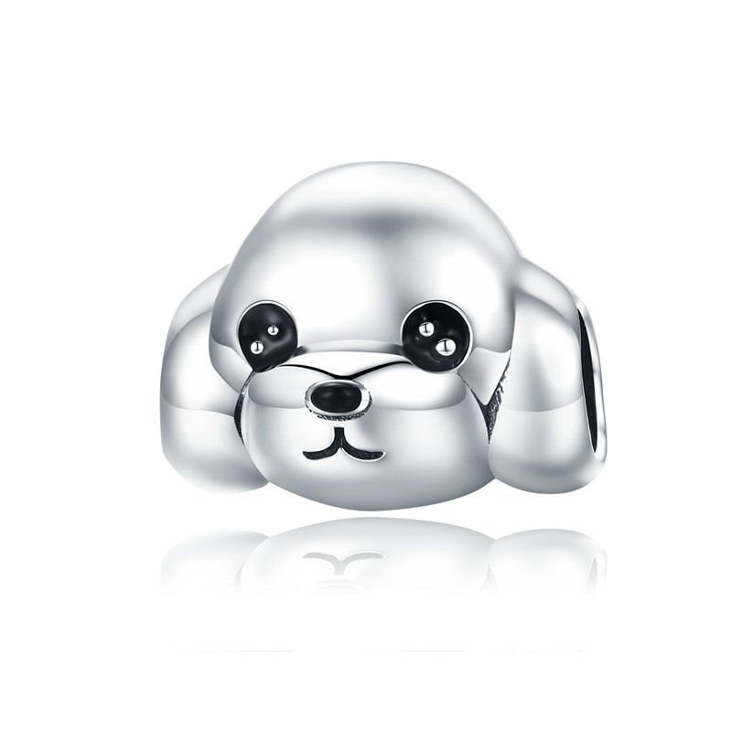 | SCC837 | 可爱贵宾犬-925银配件 | 小草+S925 | 925银+ 氧化+滴油 | 2.8 | 高宽1.1*1.4cm | 34 | SCC银配件
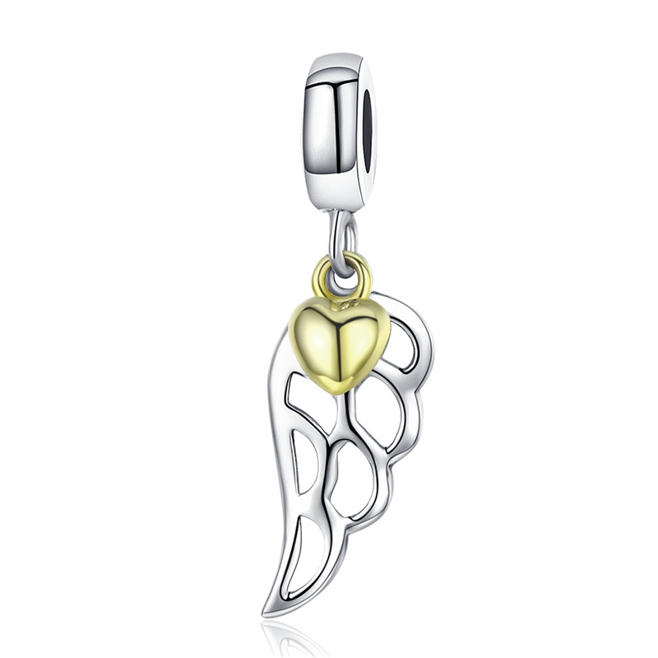 | SCC838 | 精灵羽翼-925银配件 | S925 | 925银+氧化+镀真金 | 1.4 | 高宽2.7*0.8cm | 24 | SCC银配件
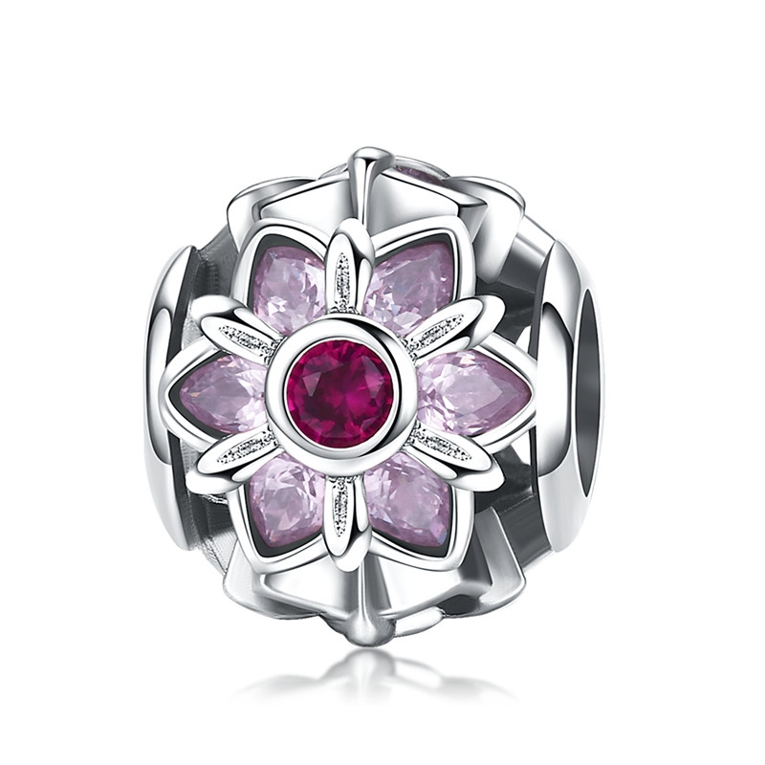 | SCC839 | 花之舞-925银配件 | 小草+S925 | 925银+氧化+锆石 | 1.94 | 高宽1.*1.1cm | 37 | SCC银配件
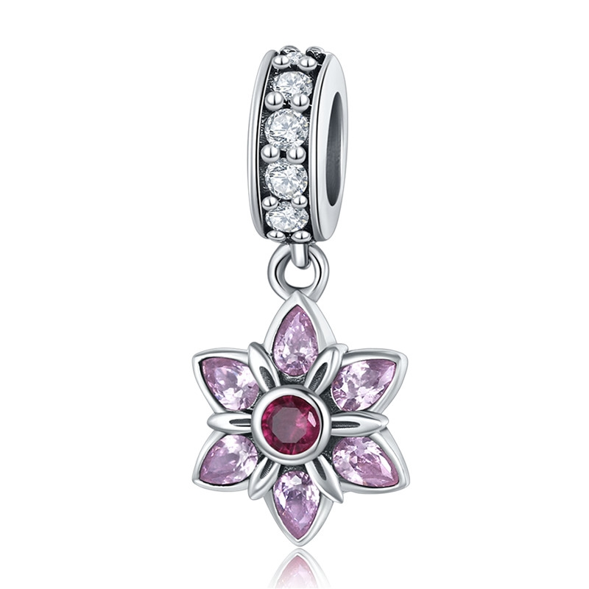 | SCC840 | 花之舞-925银配件 | 小草+S925 | 925银+氧化+锆石 | 1.67 | 高宽2.1*0.9cm | 28 | SCC银配件
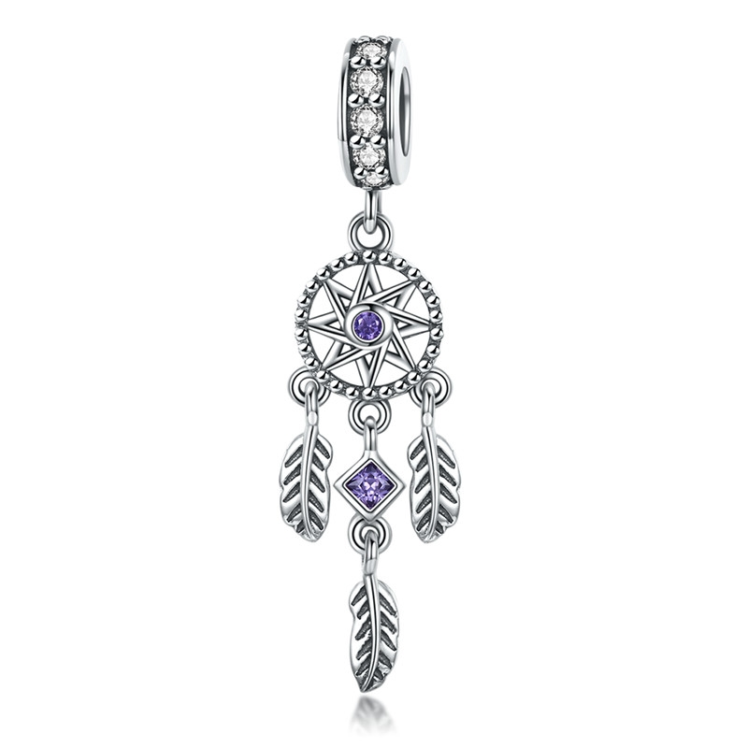 | SCC841 | 捕梦网-925银配件 | 小草+S925 | 925银+氧化+锆石 | 1.96 | 高宽3.5*0.8cm | 31 | SCC银配件
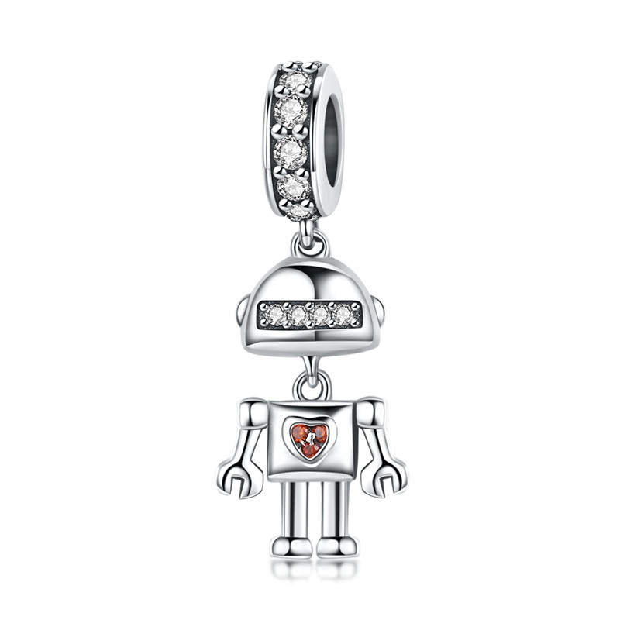 | SCC842 | 童年-925银配件 | 小草+S925 | 925银+氧化+锆石 | 2.12 | 高宽2.6*1cm | 29 | SCC银配件
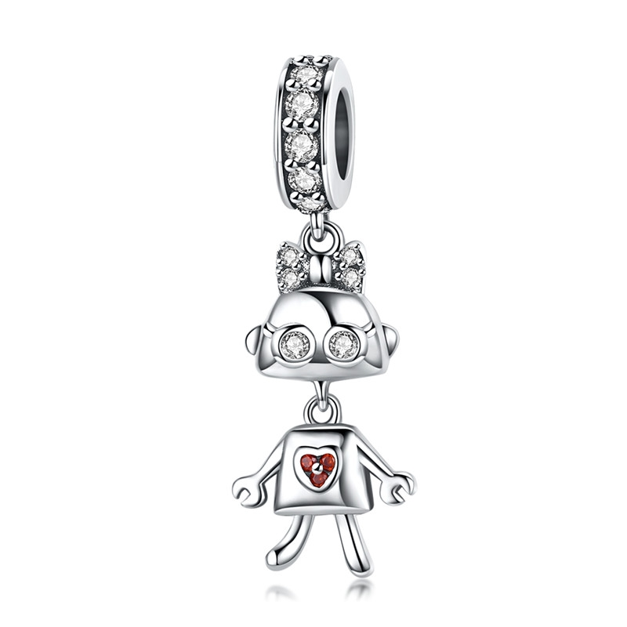 | SCC843 | 童年-925银配件 | 小草+S925 | 925银+氧化+锆石 | 2.08 | 高宽2.7*0.8cm | 29 | SCC银配件
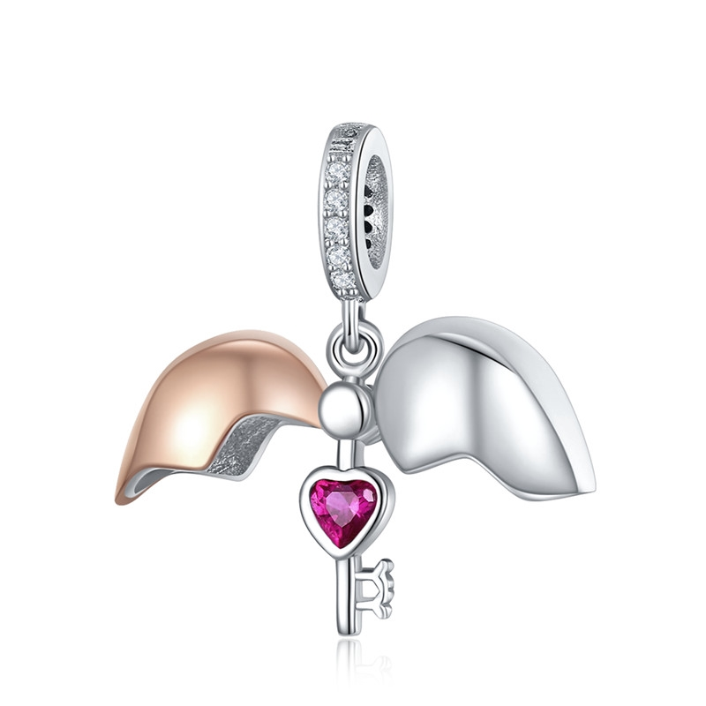 | SCC844 | 心匙-925银配件 | 小草+S925 | 925银+镀白金+镀玫瑰金+锆石 | 0.1 | 高宽2.2*2.1cm | 38 | SCC银配件
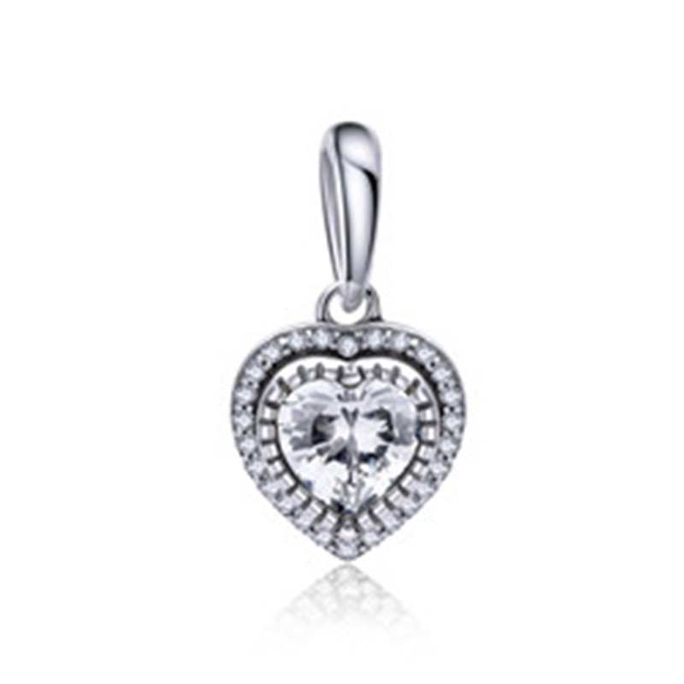 | SCC845 | 闪耀我心-S925银配件 | S925 | 925银+氧化+锆石 | 0.1 | 高宽1.0*1.0cm | 22 | SCC银配件
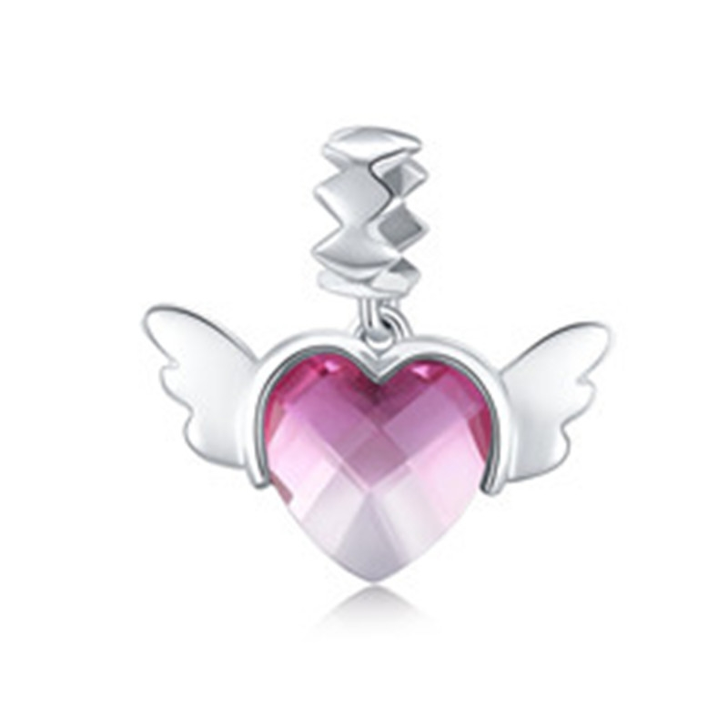 | SCC846 | 爱的翅膀-S925银配件 | 小草+S925 | 925银+氧化+玻璃 | 1.54 | 高宽1.8*1.9cm | 21 | SCC银配件
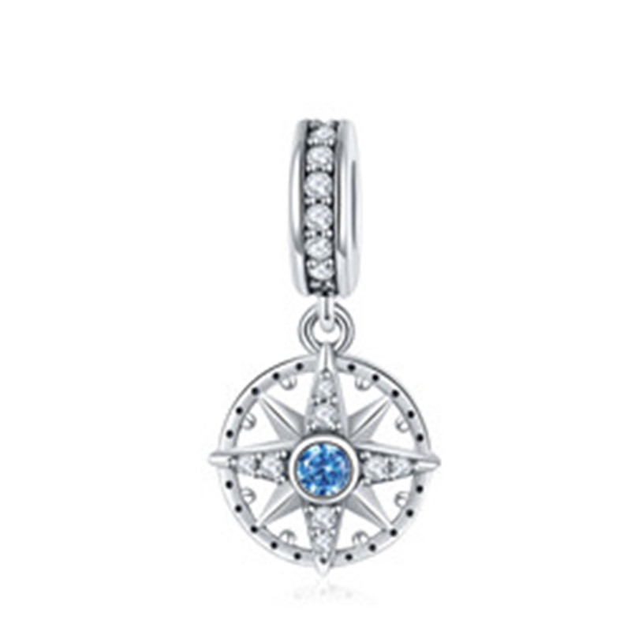 | SCC847 | 指南针-S925银配件 | 小草+S925 | 925银+氧化+锆石 | 1.88 | 高宽2.2*1.1cm | 26 | SCC银配件
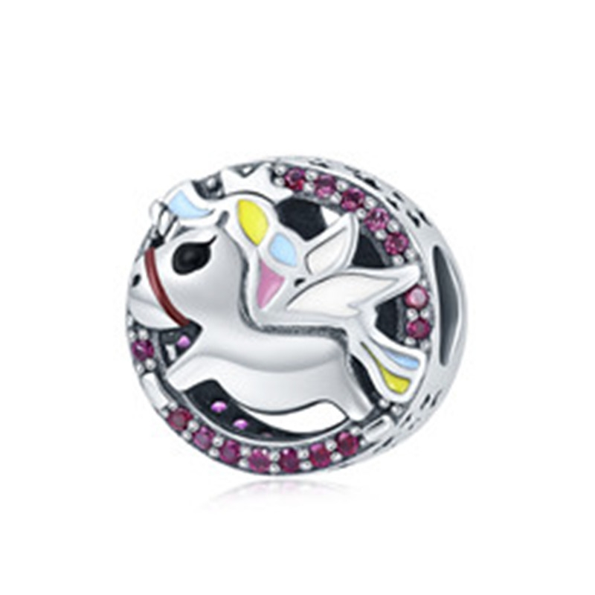 | SCC848 | 独角兽记忆-S925银配件 | 小草+S925 | 925银+氧化+锆石+滴油 | 3.2 | 高宽1.3*1.3cm | 39 | SCC银配件
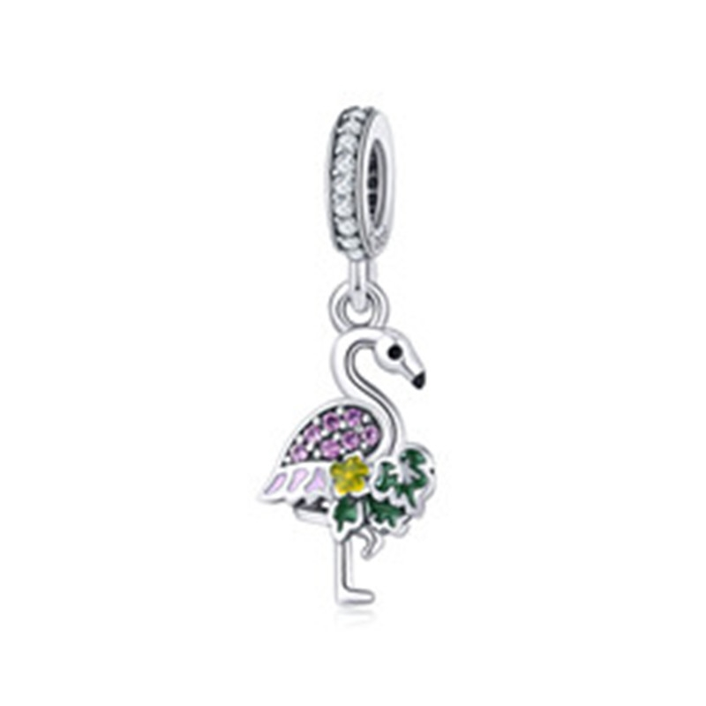 | SCC849 | 火烈鸟的祝愿-S925银配件 | 小草+S925 | 925银+氧化+锆石+滴油 | 1.35 | 高宽2.5*0.9cm | 28 | SCC银配件
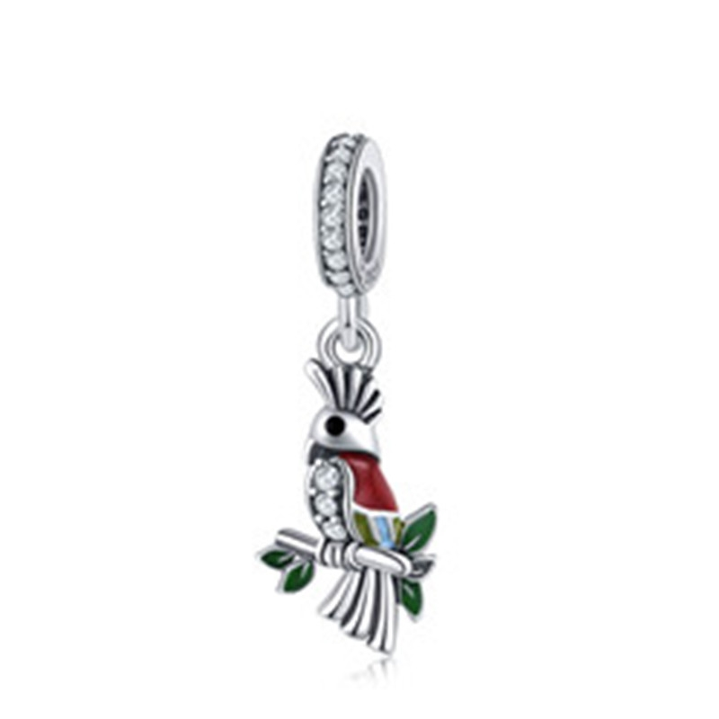 | SCC850 | 可爱鹦鹉-S925银配件 | 小草+S925 | 925银+氧化+锆石+滴油 | 1.14 | 高宽2.4*0.8cm | 26 | SCC银配件
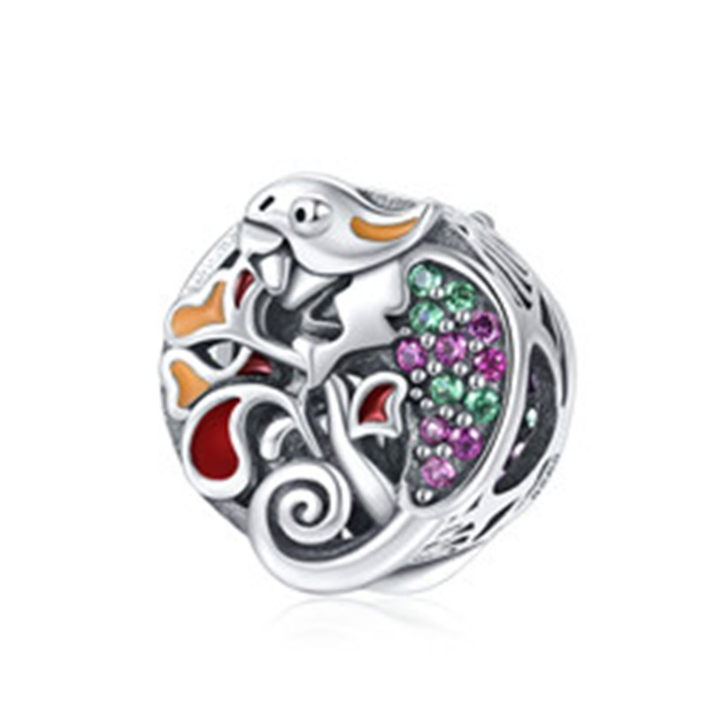 | SCC851 | 蜥蜴物语-S925银配件 | S925 | 925银+氧化+锆石+滴油 | 2.21 | 高宽1.1*1.2cm | 34 | SCC银配件
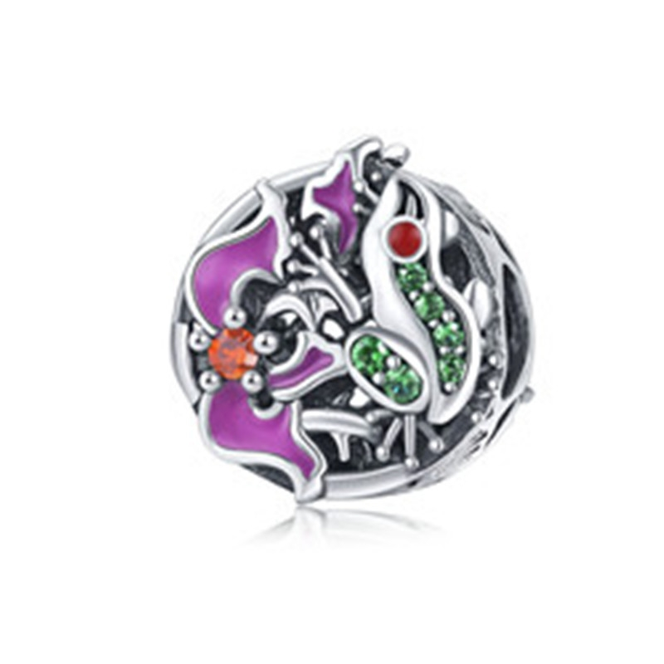 | SCC852 | 树蛙的冒险-S925银配件 | S925 | 925银+氧化+锆石+滴油 | 2.04 | 高宽1.1*1.2cm | 30 | SCC银配件
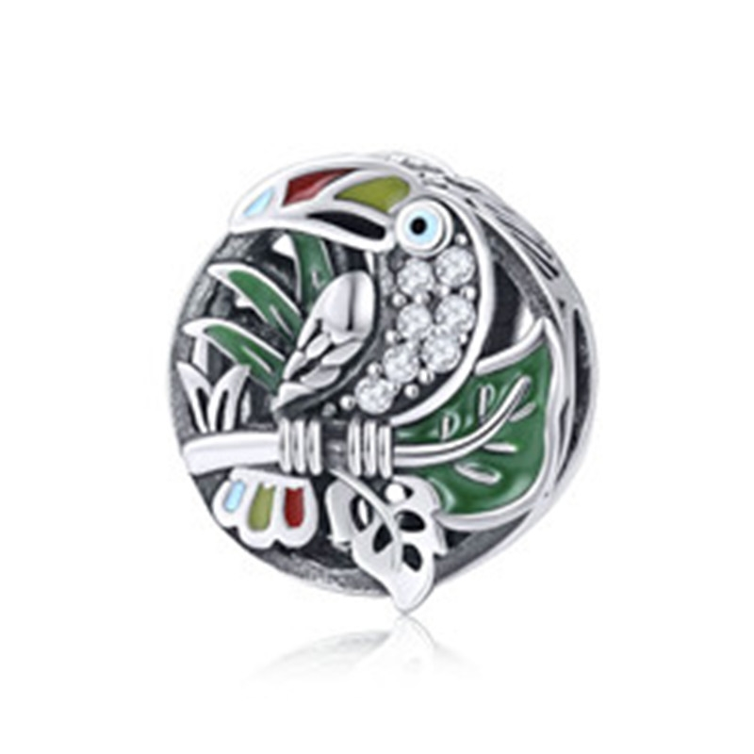 | SCC853 | 大嘴鸟-S925银配件 | S925 | 925银+氧化+锆石+滴油 | 2.17 | 高宽1.1*1.2cm | 33 | SCC银配件
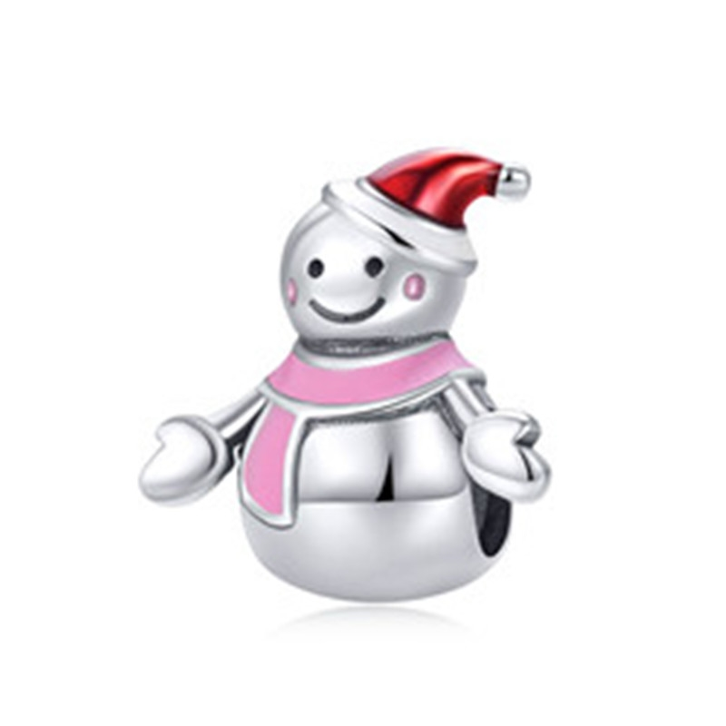 | SCC854 | 雪人小姐-S925银配件 | 小草+S925 | 925银+氧化+滴油 | 2.25 | 高宽1.4*1.3cm | 29 | SCC银配件
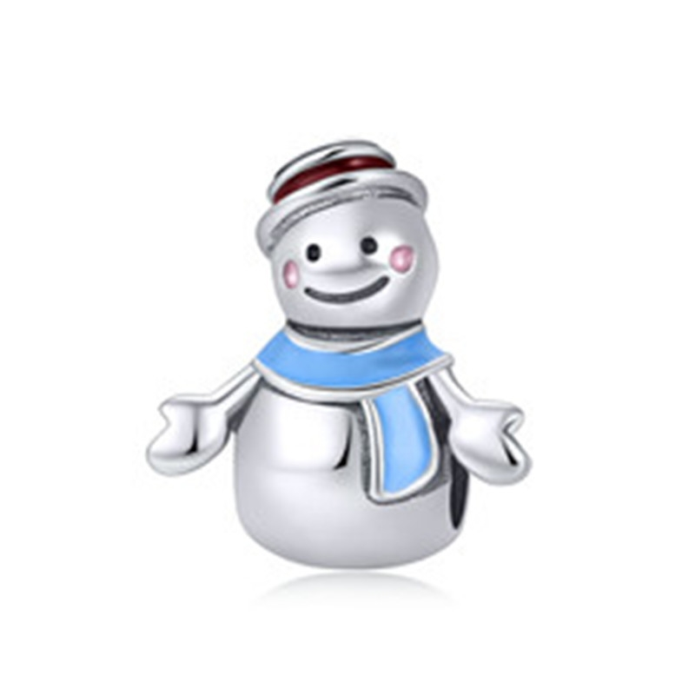 | SCC855 | 雪人先生-S925银配件 | 小草+S925 | 925银+氧化+滴油 | 2.36 | 高宽1.4*1.3cm | 30 | SCC银配件
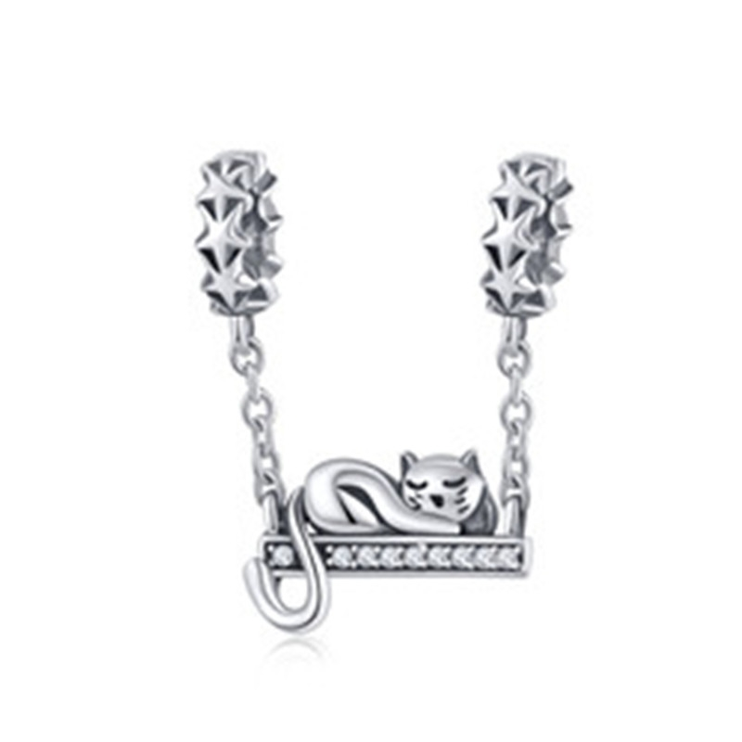 | SCC856 | 呆萌猫咪-S925银配件 | 小草+S925 | 925银+氧化+锆石 | 1.94 | 高宽2.4*1.3cm | 26 | SCC银配件
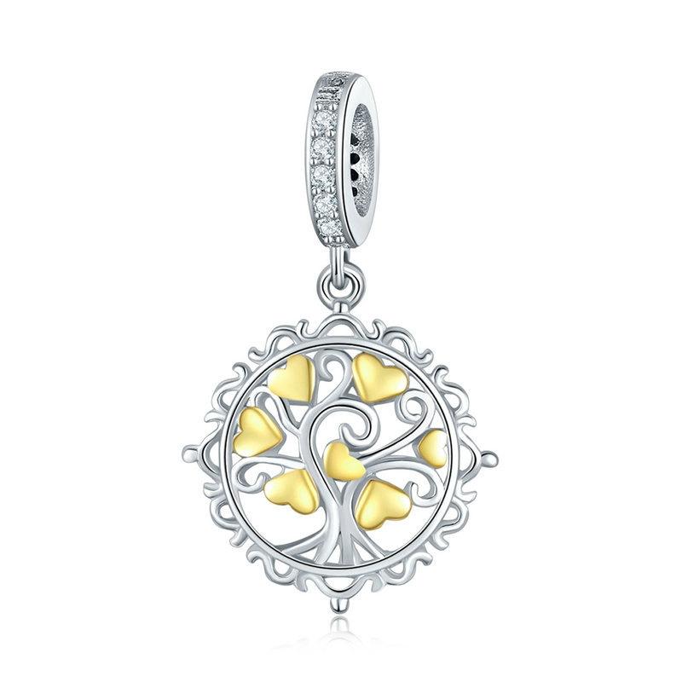 | SCC857 | 爱情树-925银配件 | S925 | 925银+镀真金+锆石 | 1.5 | 高宽2.2*1.2cm | 28 | SCC银配件
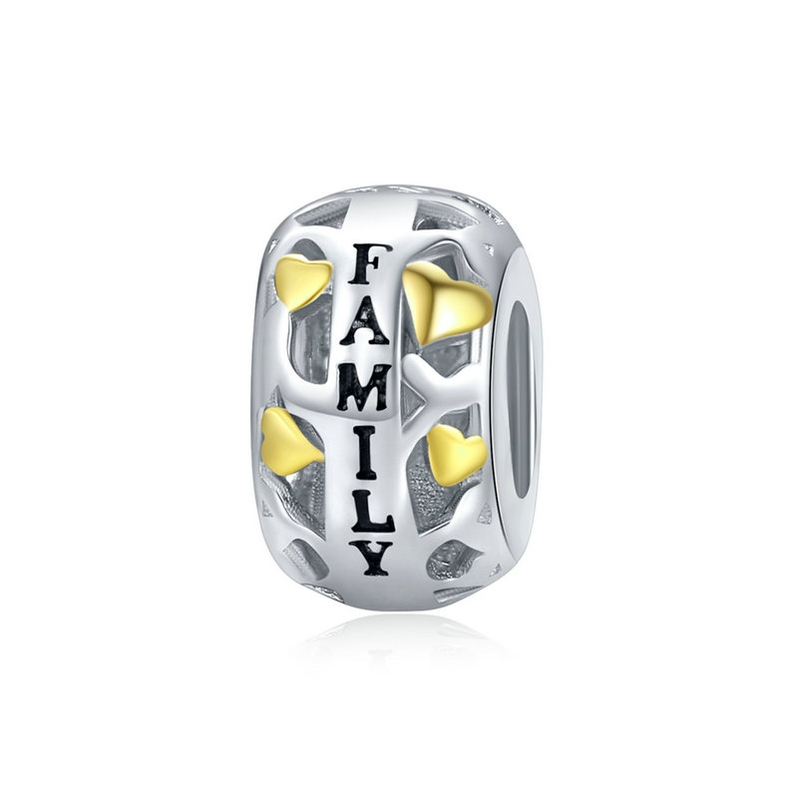 | SCC858 | 归属-925银配件 | 小草+S925 | 925银+镀真金 | 2 | 高宽1.6*0.7cm | 29 | SCC银配件
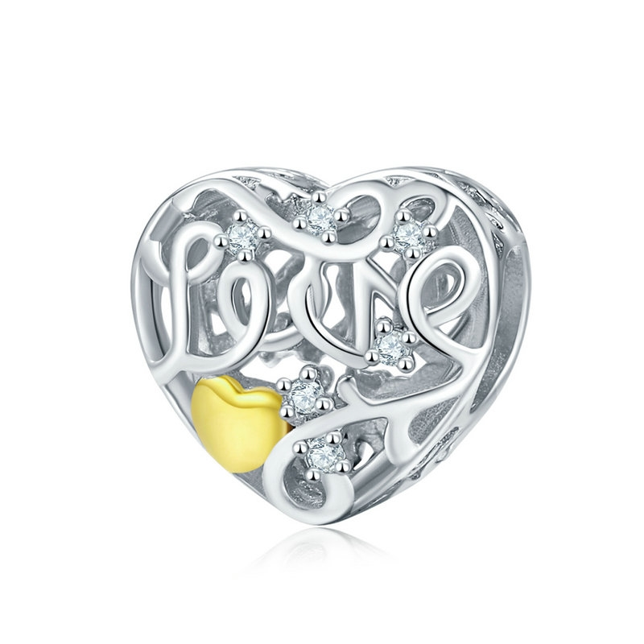 | SCC859 | 心爱之人-925银配件 | S925 | 925银+镀真金+镀白金+锆石 | 1.7 | 高宽1.0*1.1cm | 29 | SCC银配件
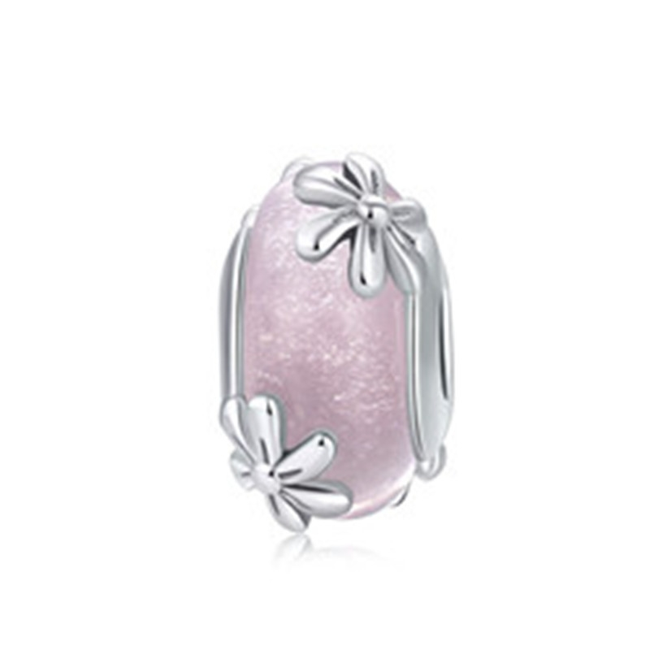 | SCC860 | 春天的花朵-S925银配件 | 小草+S925 | 925银+氧化+琉璃珠 | 0.1 | 高宽1.5*0.9cm | 33 | SCC银配件
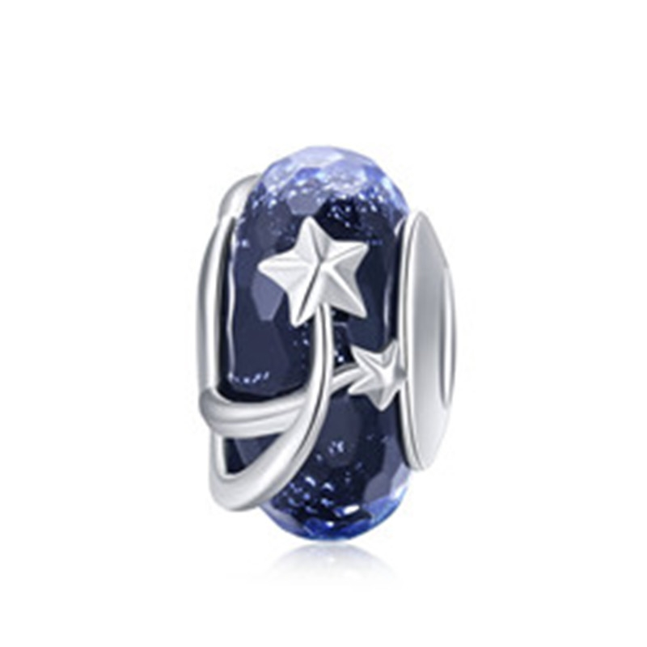 | SCC861 | 深秋的夜空-S925银配件 | 小草+S925 | 925银+氧化+琉璃珠 | 0.1 | 高宽1.8*0.9cm | 33 | SCC银配件
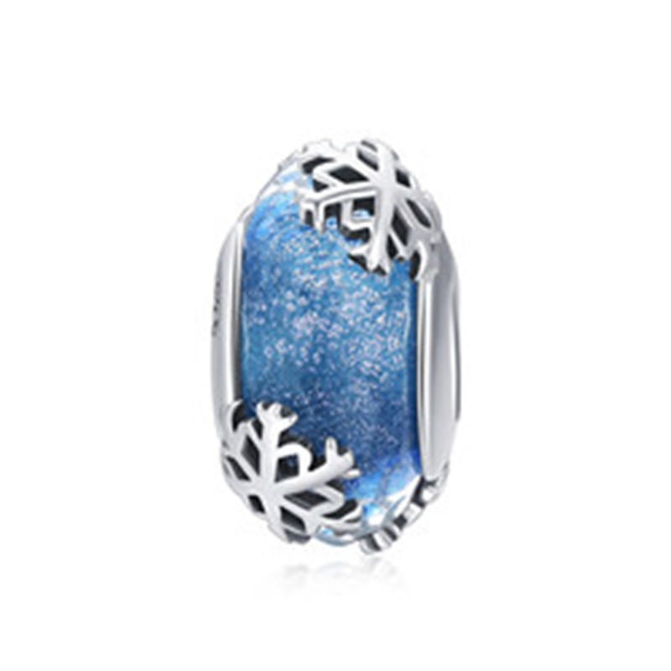 | SCC862 | 冬日雪花-S925银配件 | 小草+S925 | 925银+氧化+琉璃珠 | 4.38 | 高宽1.7*0.9cm | 33 | SCC银配件
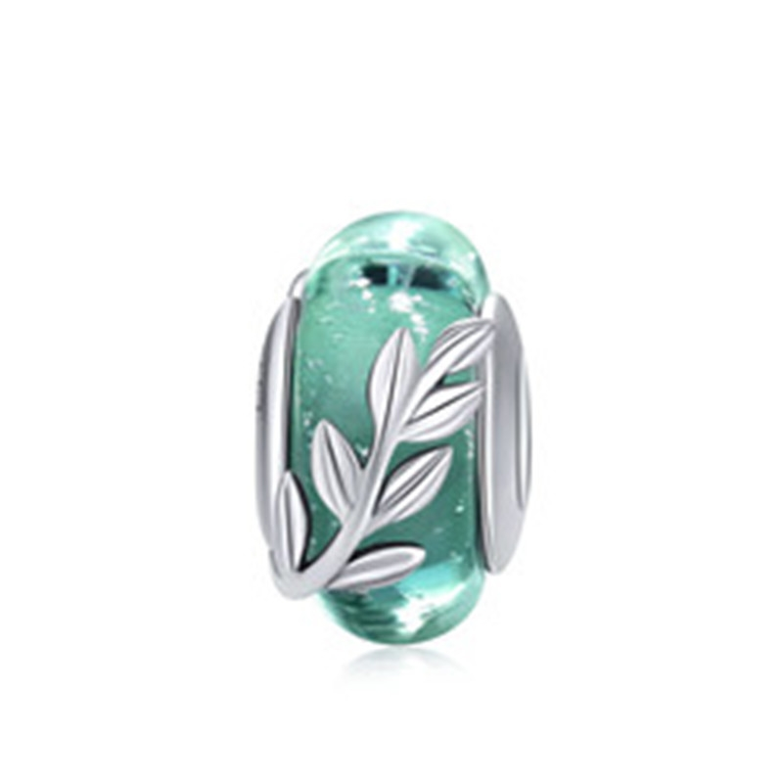 | SCC863 | 夏日绿叶-S925银配件 | 小草+S925 | 925银+氧化+琉璃珠 | 4.47 | 高宽1.5*0.9cm | 33 | SCC银配件
 | SCC864 | 爱一点-S925银配件 | 小草+S925 | 925银+氧化+玻璃 | 1.54 | 高宽1.8*1.9cm | 30 | SCC银配件
 | SCC865 | 猫咪之爱-S925银配件 | 小草+S925 | 925银+氧化+锆石 | 2.33 | 高宽2.3*1.2cm | 32 | SCC银配件
 | SCC866 | 可爱树懒-S925银配件 | 小草+S925 | 925银+氧化 | 0.1 | 高宽2.7*0.9cm | 34 | SCC银配件
 | SCC867 | 土耳其热气球-S925银配件 | 小草+S925 | 925银+镀白金+滴油 | 2.33 | 高宽1.9*1cm | 38 | SCC银配件
 | SCC868 | 英国大本钟-S925银配件 | S925 | 925银+镀白金+锆石 | 0.1 | 高宽3.1*0.7cm | 43 | SCC银配件
 | SCC869 | 摩天轮-S925银配件 | S925 | 925银+镀白金+锆石 | 2.3 | 高宽3.2*1.8cm | 43 | SCC银配件
 | SCC870 | 蜂房蜜恋-S925银配件 | 小草+S925 | 925银+镀白金+锆石 | 3 | 高宽1.9*1.3cm | 35 | SCC银配件
 | SCC871 | 波西米亚小花-S925银配件 | 小草+S925 | 925银+氧化 | 2.18 | 高宽1.1*1.2cm | 45 | SCC银配件
 | SCC872 | 罗马斗兽场-S925银配件 | S925 | 925银+镀白金+锆石+抹黑 | 3.83 | 高宽1.5*1.2cm | 50 | SCC银配件
 | SCC873 | 波西米亚之心-S925银配件 | 小草+S925 | 925银+氧化+滴油 | 2.7 | 高宽2.4*1.3cm | 33 | SCC银配件
 | SCC874 | 淘气猫咪-S925银配件 | 小草+S925 | 925银+氧化+滴油 | 2.4 | 高宽1.5*1.2cm | 29 | SCC银配件
 | SCC877 | 人鱼尾巴-S925银配件 | 小草+S925 | 925银+氧化+锆石+贝珠 | 1.5 | 高宽2.6*1.4cm | 29 | SCC银配件
 | SCC878 | 雏菊的告白-S925银配件 | 小草+S925 | 925银+氧化+玻璃 | 0.1 | 高宽1.2*1cm | 31 | SCC银配件
 | SCC879 | 蜂巢-S925银配件 | 小草+S925 | 925银+氧化+锆石 | 3.6 | 高宽2.2*1cm | 36 | SCC银配件
 | SCC880 | 波西米亚风情-S925银配件 | 小草+S925 | 925银+氧化+锆石 | 2.4 | 高宽3.1*1.1cm | 34 | SCC银配件
 | SCC881 | 璀璨星光-S925银配件 | 小草+S925 | 925银+氧化+锆石 | 3.5 | 高宽3.4*1.1cm | 42 | SCC银配件
 | SCC882 | 环游之梦-S925银配件 | 小草+S925 | 925银+氧化+锆石 | 2.1 | 高宽2.3*1cm | 28 | SCC银配件
 | SCC883 | 青涩星光-S925银配件 | 小草+S925 | 925银+氧化+锆石 | 0.7 | 高宽1.9*1cm | 19 | SCC银配件
 | SCC884 | 我心璀璨-S925银配件 | S925 | 925银+氧化+锆石 | 1.3 | 高宽1*0.3cm | 17 | SCC银配件
 | SCC885 | 嘀嘀-S925银配件 | 小草+S925 | 925银+氧化+锆石+玻璃 | 3.55 | 高宽2.2*1.5cm | 39 | SCC银配件
 | SCC886 | 嗒嗒-S925银配件 | 小草+S925 | 925银+氧化+锆石+玻璃 | 3.3 | 高宽2.2*1.5cm | 38 | SCC银配件
 | SCC887 | 环游之梦-S925银配件 | 小草+S925 | 925银+氧化+锆石+滴油 | 4.01 | 高宽2.4*1.3cm | 45 | SCC银配件
 | SCC888 | 鲜花骷髅头-S925银配件 | 小草+S925 | 925银+氧化+滴油 | 2.5 | 高宽1.3*1.1cm | 35 | SCC银配件
 | SCC889 | 小房子-S925银配件 | 小草+S925 | 925银+氧化 | 2.57 | 高宽1.1*1.0cm | 28 | SCC银配件
 | SCC890 | 心愿-S925银配件 | 小草+S925 | 925银+氧化+锆石 | 2.18 | 高宽1.1*0.5cm | 33 | SCC银配件
 | SCC891 | 小奶嘴-S925银配件 | 小草+S925 | 925银+氧化+锆石 | 1.82 | 高宽2.2*0.7cm | 25 | SCC银配件
 | SCC892 | 纯洁的友谊-S925银配件 | 小草+S925 | 925银+镀白金+滴油 | 2.1 | 高宽2.6*1.3cm | 37 | SCC银配件
 | SCC893 | 捕梦网-S925银配件 | S925 | 925银+氧化+锆石 | 2.5 | 高宽2.0*1.1cm | 36 | SCC银配件
 | SCC894 | 人鱼的思念-S925银配件 | 小草+S925 | 925银+氧化+玻璃 | 0.7 | 高宽1.1*1.1cm | 36 | SCC银配件
 | SCC895 | 环游之梦-S925银配件 | 小草+S925 | 925银+氧化+玻璃+锆石 | 3.3 | 高宽1.4*1.1cm | 41 | SCC银配件
 | SCC896 | 彩虹之心-S925银配件 | 小草+S925 | 925银+氧化+锆石 | 1.5 | 高宽2.0*1.1cm | 27 | SCC银配件
 | SCC897 | 妈妈的抱抱-S925银配件 | 小草+S925 | 925银+氧化+锆石 | 2.2 | 高宽2.8*1.2cm | 33 | SCC银配件
 | SCC898 | 彩虹糖-S925银配件 | 小草+S925 | 925银+氧化+锆石 | 2 | 高宽1.0*1.4cm | 41 | SCC银配件
 | SCC899 | 花语-S925银配件 | 小草+S925 | 925银+氧化 | 1.6 | 高宽1.1*1.0cm | 20 | SCC银配件
 | SCC900 | 闪耀的心-S925银配件 | 小草+S925 | 925银+氧化+锆石 | 2.5 | 高宽1.0*1.0cm | 32 | SCC银配件
 | SCC901 | 太阳花-S925银配件 | 小草+S925 | 925银+氧化 | 0.1 | 高宽1.0*1.0cm | 25 | SCC银配件
 | SCC902 | 彩虹之心-S925银配件 | 小草+S925 | 925银+氧化+滴油 | 1.4 | 高宽1.1*1.1cm | 25 | SCC银配件
 | SCC903 | 爱神丘比特-S925银配件 | 小草+S925 | 925银+氧化+锆石 | 1.7 | 高宽2.1*1.1cm | 28 | SCC银配件
 | SCC904 | 粉红气息-S925银配件 | 小草+S925 | 925银+氧化+锆石 | 3.4 | 高宽1.1*1.5cm | 35 | SCC银配件
 | SCC905 | 雨后彩虹-S925银配件 | 小草+S925 | 925银+氧化+滴油+锆石 | 2.4 | 高宽2.7*1.2cm | 36 | SCC银配件
 | SCC906 | 勇敢号-S925银配件 | 小草+S925 | 925银+氧化+滴油+锆石 | 2.4 | 高宽3.0*0.7cm | 35 | SCC银配件
 | SCC907 | 热爱生活-S925银配件 | 小草+S925 | 925银+氧化+锆石 | 1.8 | 高宽2.5*1.1cm | 24 | SCC银配件
 | SCC908 | 呆萌小恐龙-S925银配件 | 小草+S925 | 925银+镀白金+滴油 | 1.9 | 高宽2.1*1.7cm | 28 | SCC银配件
 | SCC909 | 呆萌小恐龙-S925银配件 | 小草+S925 | 925银+镀白金+滴油 | 2.8 | 高宽1.1*1.0cm | 35 | SCC银配件
 | SCC910 | 红宝石的诱惑-S925银配件 | 小草+S925 | 925银+ 氧化+玻璃 | 2.6 | 高宽1.2*1.2cm | 28 | SCC银配件
 | SCC912 | 星之密语-925银配件 | 小草+S925 | 925银+ 氧化+锆石 | 0.1 | 高宽0.8*0.3cm | 30 | SCC银配件
 | SCC913 | 欢乐之家-S925银配件 | 小草+S925 | 925银+ 氧化 | 2 | 高宽2.3*1.1cm | 24 | SCC银配件
 | SCC914 | 魔法女巫-S925银配件 | 小草+S925 | 925银+ 氧化+滴油 | 1.7 | 高宽2.1*1.2cm | 26 | SCC银配件
 | SCC915 | 魔法之眼-S925银配件 | 小草+S925 | 925银+ 氧化+锆石 | 2.7 | 高宽1.1*1.1cm | 56 | SCC银配件
 | SCC916 | 怦然心动-S925银配件 | S925 | 925银+镀白金+镀真金+锆石 | 0.1 | 高宽1.2*1.1cm | 36 | SCC银配件
 | SCC917 | 告白-S925银配件 | 小草+S925 | 925银+ 氧化+锆石 | 2.7 | 高宽1.2*1.1cm | 33 | SCC银配件
 | SCC918 | 活力仙人掌-S925银配件 | 小草+S925 | 925银+ 氧化+锆石 | 2.6 | 高宽1.2*1.2cm | 35 | SCC银配件
 | SCC919 | 生命树-S925银配件 | 小草+S925 | 925银+ 氧化+锆石 | 2.1 | 高宽1.2*1.2cm | 33 | SCC银配件
 | SCC920 | 思绪-S925银配件 | 小草+S925 | 925银+ 氧化+锆石 | 2.1 | 高宽1.2*1.2cm | 29 | SCC银配件
 | SCC921 | 花精灵-S925银配件 | 小草+S925 | 925银+ 氧化+锆石 | 0.1 | 高宽1.4*1.2cm | 30 | SCC银配件
 | SCC922 | 花之蕊-S925银配件 | 小草+S925 | 925银+ 镀真金+镀玫瑰金+锆石 | 2.3 | 高宽1.1*1.1cm | 35 | SCC银配件
 | SCC923 | 花之蕊-S925银配件 | 小草+S925 | 925银+ 镀真金+镀玫瑰金+锆石 | 2.1 | 高宽1.1*1.1cm | 34 | SCC银配件
 | SCC924 | 机器人-925银配件 | 小草+S925 | 925银+ 氧化+锆石+滴油 | 3.7 | 高宽2.9*1.5cm | 38 | SCC银配件
 | SCC925 | 蝶恋花-S925银配件 | 小草+S925 | 925银+ 氧化+锆石 | 1.7 | 高宽2.3*0.5cm | 28.8 | SCC银配件
 | SCC926 | 花境-S925银配件 | 小草+S925 | 925银+ 氧化+锆石 | 2.1 | 高宽1.1*1.0cm | 33 | SCC银配件
 | SCC927 | 玫瑰之恋-S925银配件 | 小草+S925 | 925银+ 氧化+锆石+滴油 | 2.4 | 高宽1.1*1.1cm | 34 | SCC银配件
 | SCC928 | 璀璨星光-S925银配件 | 小草+S925 | 925银+ 氧化+锆石 | 2.3 | 高宽1.1*1.0cm | 37 | SCC银配件
 | SCC929 | 小星星-S925银配件 | 小草+S925 | 925银+ 氧化+锆石 | 0.1 | 高宽1.1*0.5cm | 20 | SCC银配件
 | SCC930 | 粘人的猫咪-S925银配件 | 小草+S925 | 925银+ 氧化+锆石 | 3.4 | 高宽3.1*0.6cm | 35 | SCC银配件
 | SCC931 | 蝴蝶梦-S925银配件 | 小草+S925 | 925银+ 氧化+锆石+滴油 | 2.7 | 高宽1.1*1.0cm | 48 | SCC银配件
 | SCC932 | 海底世界-S925银配件 | 小草+S925 | 925银+ 氧化+锆石+玻璃 | 3.4 | 高宽1.2*1.0cm | 51 | SCC银配件
 | SCC933 | 秘密星球-925银配件 | 小草+S925 | 925银+ 氧化+锆石+滴油 | 3.6 | 高宽2.0*1.9cm | 40 | SCC银配件
 | SCC934 | 比心-S925银配件 | 小草+S925 | 925银+ 氧化+锆石+镀玫瑰金 | 0.1 | 高宽1.2*1.2cm | 37 | SCC银配件
 | SCC935 | 独角兽-925银配件 | 小草+S925 | 925银+ 氧化+滴油 | 1.7 | 高宽1.1*1.0cm | 25 | SCC银配件
 | SCC936 | 夏日菠萝-925银配件 | 小草+S925 | 925银+ 氧化+锆石 | 2.2 | 高宽1.3*0.8cm | 31 | SCC银配件
 | SCC937 | 风筝回忆-925银配件 | 小草+S925 | 925银+ 氧化+锆石+滴油 | 1.3 | 高宽2.9*1.0cm | 28 | SCC银配件
 | SCC938 | 海马-S925银配件 | 小草+S925 | 925银+ 氧化+锆石 | 1.3 | 高宽2.7*0.6cm | 26 | SCC银配件
 | SCC939 | 花丛-S925银配件 | 小草+S925 | 925银+ 氧化+锆石+滴油 | 2.3 | 高宽1.2*1.0cm | 34 | SCC银配件
 | SCC940 | 优雅雪花-S925银配件 | 小草+S925 | 925银+ 镀白金+锆石+玻璃 | 2.2 | 高宽2.6*1.7cm | 37 | SCC银配件
 | SCC941 | 优雅雪花-S925银配件 | 小草+S925 | 925银+ 镀白金+锆石+玻璃 | 1.7 | 高宽1.2*1.0cm | 48 | SCC银配件
 | SCC942 | 亲亲-925银配件 | 小草+S925 | 925银+ 氧化+滴油 | 2.4 | 高宽1.0*1.1cm | 32 | SCC银配件
 | SCC943 | 沙漏-925银配件 | 小草+S925 | 925银+ 氧化+锆石 | 1.8 | 高宽2.5*0.7cm | 35 | SCC银配件
 | SCC944 | 深藏的爱-925银配件 | 小草+S925 | 925银+氧化+锆石 | 3.4 | 高宽1.0*1.1cm | 35 | SCC银配件
 | SCC945 | 彩虹-925银配件 | 小草+S925 | 925银+ 镀白金+滴油 | 2.2 | 高宽1.0*1.1cm | 33 | SCC银配件
 | SCC946 | LOVE-925银配件 | 小草+S925 | 925银+氧化+锆石 | 1.7 | 高宽2.7*0.8cm | 25 | SCC银配件
 | SCC947 | 生命树-925银配件 | 小草+S925 | 925银+ 氧化+锆石 | 3.1 | 高宽2.6*1.5cm | 39 | SCC银配件
 | SCC948 | 翅膀-925银配件 | 小草+S925 | 925银+ 氧化+锆石 | 2.5 | 高宽1.0*0.6cm | 29 | SCC银配件
 | SCC949 | 萌眼猫头鹰-925银配件 | 小草+S925 | 925银+ 氧化+锆石 | 1.7 | 高宽2.2*1.1cm | 26 | SCC银配件
 | SCC950 | 胡萝卜兔兔-925银配件 | 小草+S925 | 925银+ 镀白金+滴油 | 2.6 | 高宽1.2*0.9cm | 34 | SCC银配件
 | SCC951 | 萌宠狗狗-925银配件 | 小草+S925 | 925银+ 氧化 | 3.1 | 高宽1.3*0.7cm | 32 | SCC银配件
 | SCC952 | 行李箱-925银配件 | 小草+S925 | 925银+氧化+滴油 | 0.1 | 高宽1.0*1.1cm | 35 | SCC银配件
 | SCC953 | 记录-925银配件 | 小草+S925 | 925银+ 氧化+滴油+锆石 | 2.7 | 高宽2.3*0.9cm | 36 | SCC银配件
 | SCC954 | 自由之羽-925银配件 | 小草+S925 | 925银+氧化+锆石 | 2 | 高宽1.1*1.0cm | 33 | SCC银配件
 | SCC955 | 爱宠-925银配件 | 小草+S925 | 925银+ 氧化 | 1.6 | 高宽1.9*1.0cm | 22 | SCC银配件
 | SCC956 | 贪吃的小猫咪-925银配件 | 小草+S925 | 925银+ 氧化+锆石+滴油 | 1.8 | 高宽1.1*1.1cm | 35 | SCC银配件
 | SCC957 | 复古小汽车-925银配件 | 小草+S925 | 925银+ 氧化+锆石+滴油 | 0.1 | 高宽0.8*1.3cm | 38 | SCC银配件
 | SCC958 | 粉粉甜甜圈-925银配件 | 小草+S925 | 925银+ 氧化+锆石+滴油 | 2.1 | 高宽2.2*1.1cm | 35 | SCC银配件
 | SCC959 | 海底世界-925银配件 | 小草+S925 | 925银+ 氧化+滴油 | 2.3 | 高宽2.5*1.1cm | 34 | SCC银配件
 | SCC960 | 爱的誓言-925银配件 | 小草+S925 | 925银+氧化+锆石 | 1 | 高宽1.9*0.8cm | 22 | SCC银配件
 | SCC961 | 捕梦网-925银配件 | 小草+S925 | 925银+ 氧化+锆石+滴油 | 1.4 | 高宽3.3*0.9cm | 25 | SCC银配件
 | SCC962 | 玫瑰福袋-925银配件 | 小草+S925 | 925银+ 氧化+锆石 | 2.6 | 高宽1.3*0.9cm | 32 | SCC银配件
 | SCC963 | 绿色星辰-925银配件 | 小草+S925 | 925银+氧化+锆石 | 1.6 | 高宽1.0*1.1cm | 26 | SCC银配件
 | SCC964 | 三叶草-925银配件 | 小草+S925 | 925银+ 氧化+锆石 | 0.1 | 高宽1.0*1.0cm | 28 | SCC银配件
 | SCC965 | 骷髅头-925银配件 | 小草+S925 | 925银+ 氧化+锆石 | 1.5 | 高宽1.0*0.8cm | 23 | SCC银配件
 | SCC966 | 美好生活-925银配件 | 小草+S925 | 925银+氧化 | 2.2 | 高宽1.0*0.9cm | 26 | SCC银配件
 | SCC967 | 花之心-925银配件 | S925 | 925银+ 氧化+锆石 | 2.1 | 高宽0.9*1.0cm | 28 | SCC银配件
 | SCC968 | 猫头鹰-925银配件 | S925 | 925银+ 氧化+锆石 | 3.2 | 高宽1.1*1.0cm | 36 | SCC银配件
 | SCC969 | 雪花-925银配件 | S925 | 925银+镀白金+锆石 | 0.1 | 高宽1.1*1.1cm | 46 | SCC银配件
 | SCC970 | 生命树-925银配件 | 小草+S925 | 925银+氧化+锆石 | 2.2 | 高宽2.6*1.2cm | 34 | SCC银配件
 | SCC971 | 大风车-925银配件 | 小草+S925 | 925银+氧化+锆石 | 0.1 | 高宽2.3*1.2cm | 28 | SCC银配件
 | SCC972 | 思绪-925银配件 | 小草+S925 | 925银+氧化+锆石 | 2.1 | 高宽2.6*1.2cm | 34 | SCC银配件
 | SCC973 | 玫瑰花语-925银配件 | 小草+S925 | 925银+氧化+锆石 | 2.3 | 高宽2.4*1.2cm | 35 | SCC银配件
 | SCC974 | 月光美少女-925银配件 | 小草+S925 | 925银+氧化+锆石 | 1.7 | 高宽2.4*1.2cm | 25 | SCC银配件
 | SCC975 | 小恶魔-925银配件 | 小草+S925 | 925银+ 氧化 | 3.1 | 高宽2.3*1.7cm | 36 | SCC银配件
 | SCC976 | 长颈鹿-925银配件 | 小草+S925 | 925银+ 氧化 | 2 | 高宽2.5*1.0cm | 29 | SCC银配件
 | SCC977 | 璀璨时光-925银配件 | 小草+S925 | 925银+镀白金+镀真金+锆石 | 1.8 | 高宽2.6*1.5cm | 36 | SCC银配件
 | SCC978 | 璀璨时光-925银配件 | 小草+S925 | 925银+镀白金+镀真金+锆石 | 3 | 高宽1.1*1.0cm | 53 | SCC银配件
 | SCC979 | 璀璨时光-925银配件 | 小草+S925 | 925银+镀白金+镀真金+锆石 | 1.6 | 高宽1.1*0.6cm | 36 | SCC银配件
 | SCC980 | 情书-925银配件 | 小草+S925 | 925银+ 氧化+锆石 | 3.3 | 高宽2.5*1.5cm | 38 | SCC银配件
 | SCC981 | 气球狗-925银配件 | 小草+S925 | 925银+氧化 | 2.2 | 高宽2.2*1.2cm | 27 | SCC银配件
 | SCC982 | 飞鸟-925银配件 | 小草+S925 | 925银+镀白金+锆石 | 1.9 | 高宽2.8*2.0cm | 29 | SCC银配件
 | SCC983 | 情意-925银配件 | 小草+S925 | 925银+氧化+锆石 | 2.1 | 高宽1.1*1.0cm | 34 | SCC银配件
 | SCC984 | 小熊-925银配件 | 小草+S925 | 925银+氧化+锆石 | 1.8 | 高宽1.1*0.9cm | 22 | SCC银配件
 | SCC985 | 星球-925银配件 | 小草+S925 | 925银+氧化+锆石 | 3.2 | 高宽1.1*0.6cm | 37 | SCC银配件
 | SCC986 | 心锁-925银配件 | 小草+S925 | 925银+氧化+锆石 | 3.2 | 高宽1.1*1.3cm | 51 | SCC银配件
 | SCC987 | 漂流瓶-925银配件 | 小草+S925 | 925银+氧化+锆石 | 1.3 | 高宽2.1*1.5cm | 23 | SCC银配件
 | SCC988 | 雪花-925银配件 | 小草+S925 | 925银+镀白金+锆石 | 2.1 | 高宽1.1*1.0cm | 27 | SCC银配件
 | SCC989 | 百宝箱-925银配件 | 小草+S925 | 925银+氧化+锆石 | 4 | 高宽1.0*1.2cm | 44 | SCC银配件
 | SCC990 | 见证-925银配件 | 小草+S925 | 925银+氧化+锆石 | 3.5 | 高宽2.2*1.0cm | 44 | SCC银配件
 | SCC991 | 翠莺-925银配件 | 小草+S925 | 925银+镀白金+锆石+滴油 | 1.5 | 高宽2.0*1.4cm | 38 | SCC银配件
 | SCC992 | 企鹅之家-925银配件 | 小草+S925 | 925银+氧化+锆石+滴油 | 2.7 | 高宽1.1*1.1cm | 39 | SCC银配件
 | SCC993 | 快乐小企鹅-925银配件 | 小草+S925 | 925银+氧化+滴油+玻璃 | 1.7 | 高宽2.3*1.0cm | 34 | SCC银配件
 | SCC994 | 生命树-925银配件 | 小草+S925 | 925银+氧化+滴油+锆石 | 1.7 | 高宽1.1*1.0cm | 25 | SCC银配件
 | SCC995 | 海滩-925银配件 | 小草+S925 | 925银+氧化+锆石 | 1.6 | 高宽1.1*1.0cm | 19 | SCC银配件
 | SCC996 | 独角兽-925银配件 | 小草+S925 | 925银+氧化+锆石 | 0.1 | 高宽2.6*0.9cm | 27 | SCC银配件
 | SCC997 | 长颈鹿-925银配件 | 小草+S925 | 925银+氧化+锆石 | 1.9 | 高宽1.2*1.2cm | 25 | SCC银配件
 | SCC998 | 璀璨之心-925银配件 | 小草+S925 | 925银+氧化+锆石+玻璃 | 2.7 | 高宽1.8*1.2cm | 39 | SCC银配件
 | SCC999 | 璀璨之心-925银配件 | 小草+S925 | 925银+氧化+锆石+玻璃 | 2.8 | 高宽1.8*1.2cm | 39 | SCC银配件
 | SCE001 | 925银耳环 | S925 | 925银+锆石+贝珠 | 3.38 | 1.3*2.5CM 珠子0.8CM | 40 | SCE银耳环

